Quadro_Table 1
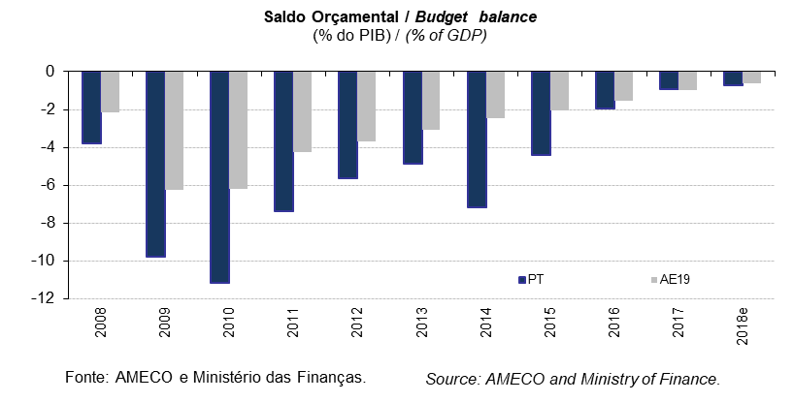
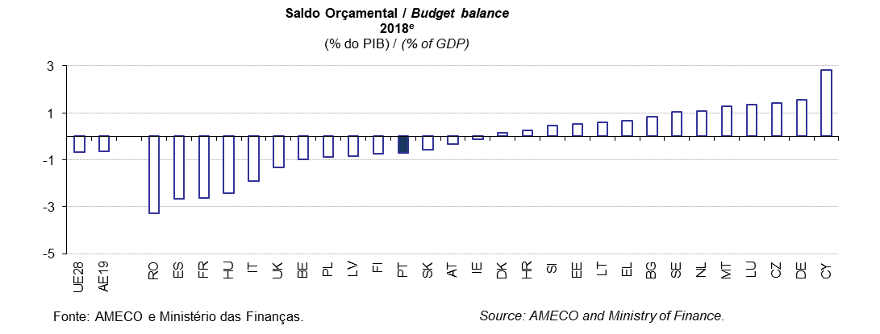
 |  |  |  |  |  |  |  |  |  |  |  |  |  |  |  |  |  |  |  |  |  |  |  |  |  | Índice/Index
QUADRO 1: Saldo Global das Administrações Públicas |  |  |  |  |  |  |  |  |  |  |  |  |  |  |  |  |  |  |  |  |  |  |  |  | TABLE 1: General Government net lending/borrowing
em % do PIB |  |  |  |  |  |  |  |  |  |  |  |  |  |  |  |  |  |  |  |  |  |  |  |  | in % of GDP
 |  | 1998 | 1999 | 2000 | 2001 | 2002 | 2003 | 2004 | 2005 | 2006 | 2007 | 2008 | 2009 | 2010 | 2011 | 2012 | 2013 | 2014 | 2015 | 2016 | 2017 | 2018e | 2019p
UE28 | União Europeia | : | : | : | -1.6 | -2.6 | -3.2 | -2.8 | -2.5 | -1.6 | -0.9 | -2.5 | -6.6 | -6.4 | -4.6 | -4.3 | -3.3 | -2.9 | -2.3 | -1.7 | -1.0 | -0.7 | -0.8 | European Union | UE28
AE19 | Área do Euro | -2.5 | -1.5 | -0.5 | -2.0 | -2.7 | -3.2 | -3.0 | -2.6 | -1.5 | -0.7 | -2.2 | -6.2 | -6.2 | -4.2 | -3.7 | -3.1 | -2.5 | -2.0 | -1.6 | -1.0 | -0.6 | -0.8 | euro area | AE19
BE | Bélgica | -0.9 | -0.6 | -0.1 | 0.2 | 0.0 | -1.8 | -0.2 | -2.8 | 0.2 | 0.1 | -1.1 | -5.4 | -4.0 | -4.2 | -4.2 | -3.1 | -3.1 | -2.5 | -2.4 | -0.9 | -1.0 | -1.1 | Belgium | BE
BG | Bulgária | 1.1 | 0.1 | -0.5 | 1.1 | -1.2 | -0.4 | 1.8 | 1.0 | 1.8 | 1.1 | 1.6 | -4.1 | -3.1 | -2.0 | -0.3 | -0.4 | -5.4 | -1.7 | 0.2 | 1.1 | 0.8 | 0.6 | Bulgaria | BG
CZ | República Checa | -4.2 | -3.1 | -3.6 | -5.5 | -6.4 | -6.9 | -2.4 | -3.0 | -2.2 | -0.7 | -2.0 | -5.5 | -4.2 | -2.7 | -3.9 | -1.2 | -2.1 | -0.6 | 0.7 | 1.5 | 1.4 | 0.8 | Czech Republic | CZ
DK | Dinamarca | -0.4 | 0.9 | 1.9 | 1.1 | 0.0 | -0.1 | 2.1 | 5.0 | 5.0 | 5.0 | 3.2 | -2.8 | -2.7 | -2.1 | -3.5 | -1.2 | 1.1 | -1.5 | -0.4 | 1.1 | 0.2 | -0.1 | Denmark | DK
DE | Alemanha | -2.5 | -1.7 | 0.9 | -3.1 | -3.9 | -4.2 | -3.7 | -3.4 | -1.7 | 0.2 | -0.2 | -3.2 | -4.2 | -1.0 | 0.0 | -0.1 | 0.6 | 0.8 | 0.9 | 1.0 | 1.6 | 1.2 | Germany | DE
EE | Estónia | -0.8 | -3.3 | -0.1 | 0.2 | 0.4 | 1.8 | 2.4 | 1.1 | 2.9 | 2.7 | -2.7 | -2.2 | 0.2 | 1.2 | -0.3 | -0.2 | 0.7 | 0.1 | -0.3 | -0.4 | 0.5 | 0.5 | Estonia | EE
IE | Irlanda | 2.0 | 2.4 | 4.9 | 1.0 | -0.5 | 0.4 | 1.3 | 1.6 | 2.8 | 0.3 | -7.0 | -13.8 | -32.0 | -12.8 | -8.1 | -6.1 | -3.6 | -1.9 | -0.5 | -0.2 | -0.1 | -0.1 | Ireland | IE
EL | Grécia | -6.3 | -5.8 | -4.1 | -5.5 | -6.0 | -7.8 | -8.8 | -6.2 | -5.9 | -6.7 | -10.2 | -15.1 | -11.2 | -10.3 | -8.9 | -13.2 | -3.6 | -5.6 | 0.5 | 0.8 | 0.6 | 0.6 | Greece | EL
ES | Espanha | -2.9 | -1.3 | -1.1 | -0.5 | -0.4 | -0.4 | 0.0 | 1.2 | 2.2 | 1.9 | -4.4 | -11.0 | -9.4 | -9.6 | -10.5 | -7.0 | -6.0 | -5.3 | -4.5 | -3.1 | -2.7 | -2.1 | Spain | ES
FR | França | -2.4 | -1.6 | -1.3 | -1.4 | -3.2 | -4.0 | -3.6 | -3.4 | -2.4 | -2.6 | -3.3 | -7.2 | -6.9 | -5.2 | -5.0 | -4.1 | -3.9 | -3.6 | -3.5 | -2.7 | -2.6 | -2.8 | France | FR
HR | Croácia | : | : | : | -2.2 | -3.5 | -4.7 | -5.2 | -3.9 | -3.4 | -2.4 | -2.8 | -6.0 | -6.3 | -7.9 | -5.3 | -5.3 | -5.1 | -3.4 | -0.9 | 0.9 | 0.2 | 0.4 | Croatia | HR
IT | Itália | -3.0 | -1.8 | -2.4 | -3.4 | -3.0 | -3.3 | -3.5 | -4.1 | -3.5 | -1.5 | -2.6 | -5.2 | -4.2 | -3.7 | -2.9 | -2.9 | -3.0 | -2.6 | -2.5 | -2.4 | -1.9 | -2.9 | Italy | IT
CY | Chipre | -3.8 | -4.0 | -2.2 | -2.1 | -4.1 | -5.9 | -3.7 | -2.2 | -1.0 | 3.2 | 0.9 | -5.4 | -4.7 | -5.7 | -5.6 | -5.1 | -9.0 | -1.3 | 0.3 | 1.8 | 2.8 | 3.0 | Cyprus | CY
LV | Letónia | 0.0 | -3.7 | -2.7 | -1.9 | -2.3 | -1.5 | -0.9 | -0.4 | -0.5 | -0.5 | -4.2 | -9.1 | -8.7 | -4.3 | -1.2 | -1.2 | -1.5 | -1.4 | 0.1 | -0.6 | -0.8 | -1.0 | Latvia | LV
LT | Lituânia | -3.0 | -2.8 | -3.2 | -3.5 | -1.9 | -1.3 | -1.4 | -0.3 | -0.3 | -0.8 | -3.1 | -9.1 | -6.9 | -8.9 | -3.1 | -2.6 | -0.6 | -0.3 | 0.3 | 0.5 | 0.6 | 0.4 | Lithuania | LT
LU | Luxemburgo | 3.2 | 3.5 | 5.9 | 5.9 | 2.4 | 0.2 | -1.3 | 0.1 | 1.9 | 4.2 | 3.3 | -0.7 | -0.7 | 0.5 | 0.3 | 1.0 | 1.3 | 1.3 | 1.6 | 1.4 | 1.3 | 1.2 | Luxembourg | LU
HU | Hungria | -7.4 | -5.1 | -3.0 | -4.1 | -8.8 | -7.1 | -6.5 | -7.8 | -9.3 | -5.0 | -3.7 | -4.5 | -4.5 | -5.4 | -2.4 | -2.6 | -2.6 | -1.9 | -1.6 | -2.2 | -2.4 | -1.9 | Hungary | HU
MT | Malta | -9.3 | -6.7 | -5.5 | -6.1 | -5.4 | -9.0 | -4.3 | -2.6 | -2.5 | -2.1 | -4.2 | -3.2 | -2.4 | -2.4 | -3.5 | -2.4 | -1.7 | -1.0 | 0.9 | 3.5 | 1.3 | 1.2 | Malta | MT
NL | Paises Baixos | -1.4 | 0.3 | 1.2 | -0.5 | -2.1 | -3.1 | -1.8 | -0.4 | 0.1 | -0.1 | 0.2 | -5.1 | -5.2 | -4.4 | -3.9 | -2.9 | -2.2 | -2.0 | 0.0 | 1.2 | 1.1 | 1.1 | Netherlands | NL
AT | Áustria | -2.7 | -2.6 | -2.4 | -0.7 | -1.4 | -1.8 | -4.8 | -2.5 | -2.5 | -1.4 | -1.5 | -5.3 | -4.4 | -2.6 | -2.2 | -2.0 | -2.7 | -1.0 | -1.6 | -0.8 | -0.3 | 0.0 | Austria | AT
PL | Polónia | -4.2 | -2.2 | -3.0 | -4.8 | -4.8 | -6.1 | -5.0 | -4.0 | -3.6 | -1.9 | -3.6 | -7.3 | -7.3 | -4.8 | -3.7 | -4.1 | -3.7 | -2.7 | -2.2 | -1.4 | -0.9 | -0.9 | Poland | PL
PT | Portugal | -4.4 | -3.0 | -3.2 | -4.8 | -3.3 | -4.4 | -6.2 | -6.2 | -4.3 | -3.0 | -3.8 | -9.8 | -11.2 | -7.4 | -5.7 | -4.8 | -7.2 | -4.4 | -2.0 | -0.9 | -0.7 | -0.2 | Portugal | PT
RO | Roménia | -3.2 | -4.4 | -4.6 | -3.4 | -1.9 | -1.4 | -1.1 | -0.8 | -2.1 | -2.7 | -5.4 | -9.1 | -6.9 | -5.4 | -3.7 | -2.2 | -1.3 | -0.7 | -2.9 | -2.9 | -3.3 | -3.4 | Romania | RO
SI | Eslovénia | -2.3 | -3.0 | -3.6 | -3.9 | -2.4 | -2.6 | -2.0 | -1.3 | -1.2 | -0.1 | -1.4 | -5.8 | -5.6 | -6.7 | -4.0 | -14.7 | -5.5 | -2.8 | -1.9 | 0.1 | 0.5 | 0.4 | Slovenia | SI
SK | Eslováquia | -5.2 | -7.3 | -12.0 | -6.4 | -8.1 | -2.7 | -2.3 | -2.9 | -3.6 | -1.9 | -2.4 | -7.8 | -7.5 | -4.3 | -4.3 | -2.7 | -2.7 | -2.6 | -2.2 | -0.8 | -0.6 | -0.3 | Slovakia | SK
FI | Finlândia | 1.6 | 1.7 | 6.9 | 5.0 | 4.1 | 2.4 | 2.2 | 2.6 | 3.9 | 5.1 | 4.2 | -2.5 | -2.6 | -1.0 | -2.2 | -2.6 | -3.2 | -2.8 | -1.7 | -0.7 | -0.8 | -0.2 | Finland | FI
SE | Suécia | 0.8 | 0.8 | 3.2 | 1.4 | -1.5 | -1.3 | 0.4 | 1.8 | 2.2 | 3.4 | 1.9 | -0.7 | 0.0 | -0.2 | -1.0 | -1.4 | -1.6 | 0.2 | 1.1 | 1.6 | 1.1 | 0.9 | Sweden | SE
UK | Reino Unido | -0.3 | 0.6 | 1.4 | 0.2 | -1.9 | -3.1 | -3.1 | -3.1 | -2.8 | -2.6 | -5.2 | -10.1 | -9.3 | -7.5 | -8.1 | -5.4 | -5.4 | -4.2 | -2.9 | -1.8 | -1.3 | -1.1 | United Kingdom | UK
Fonte: Comissão Europeia, "Annual macro-economic database", atualização de novembro de 2018 e Ministério das Finanças (Orçamento do Estado para 2019). |  |  |  |  |  |  |  |  |  |  | Source: European Commission, "Annual macro-economic database", update November 2018 and Ministry of Finance (State Budget for 2019).
AE19 = BE, DE, EE, IE, EL, ES, FR, IT, CY, LV, LT, LU, MT, NL, AT, PT, SI, SK, FI. e - estimativa. |  |  |  |  |  |  |  |  |  |  |  |  |  |  |  |  |  |  |  |  |  |  |  |  | EA19 = BE, DE, EE, IE, EL, ES, FR, IT, CY, LV, LT, LU, MT, NL, AT, PT, SI, SK, FI. e - estimate.

Quadro_Table 2
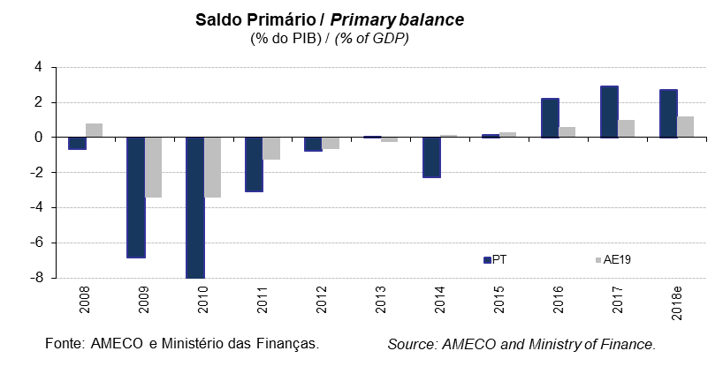
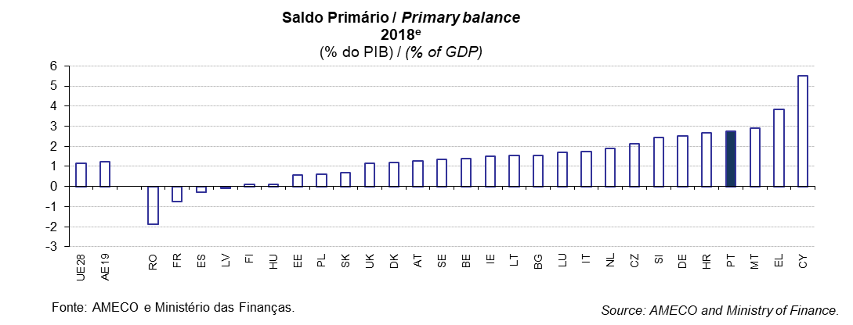
 |  |  |  |  |  |  |  |  |  |  |  |  |  |  |  |  |  |  |  |  |  |  |  |  |  | Índice/Index
QUADRO 2: Saldo Primário |  |  |  |  |  |  |  |  |  |  |  |  |  |  |  |  |  |  |  |  |  |  |  |  | TABLE 2: Primary balance
em % do PIB |  |  |  |  |  |  |  |  |  |  |  |  |  |  |  |  |  |  |  |  |  |  |  |  | in % of GDP
 |  | 1998 | 1999 | 2000 | 2001 | 2002 | 2003 | 2004 | 2005 | 2006 | 2007 | 2008 | 2009 | 2010 | 2011 | 2012 | 2013 | 2014 | 2015 | 2016 | 2017 | 2018e | 2019p
UE28 | União Europeia | : | : | : | 1.8 | 0.5 | -0.3 | -0.1 | 0.2 | 1.0 | 1.8 | 0.2 | -4.0 | -3.7 | -1.7 | -1.4 | -0.6 | -0.4 | -0.1 | 0.4 | 1.0 | 1.2 | 1.0 | European Union | UE28
AE19 | Área do Euro | 2.0 | 2.4 | 3.3 | 1.7 | 0.7 | 0.0 | 0.1 | 0.3 | 1.3 | 2.2 | 0.8 | -3.4 | -3.4 | -1.2 | -0.6 | -0.3 | 0.1 | 0.3 | 0.6 | 1.0 | 1.2 | 1.0 | euro area | AE19
BE | Bélgica | 6.5 | 6.3 | 6.6 | 6.7 | 5.8 | 3.6 | 4.6 | 1.6 | 4.3 | 4.0 | 2.9 | -1.6 | -0.4 | -0.6 | -0.6 | 0.2 | 0.2 | 0.6 | 0.4 | 1.6 | 1.4 | 1.2 | Belgium | BE
BG | Bulgária | 4.7 | 3.7 | 3.6 | 5.3 | 1.1 | 1.8 | 3.7 | 2.6 | 3.1 | 2.2 | 2.4 | -3.3 | -2.4 | -1.2 | 0.5 | 0.4 | -4.6 | -0.7 | 1.1 | 1.9 | 1.5 | 1.3 | Bulgaria | BG
CZ | República Checa | -3.1 | -2.2 | -2.8 | -4.6 | -5.3 | -5.8 | -1.3 | -1.9 | -1.1 | 0.4 | -1.0 | -4.2 | -2.9 | -1.4 | -2.5 | 0.1 | -0.8 | 0.5 | 1.6 | 2.3 | 2.1 | 1.5 | Czech Republic | CZ
DK | Dinamarca | 4.1 | 5.0 | 5.6 | 4.5 | 3.1 | 2.6 | 4.6 | 7.0 | 6.8 | 6.6 | 4.6 | -0.9 | -0.8 | -0.1 | -1.7 | 0.4 | 2.6 | 0.1 | 0.9 | 2.2 | 1.2 | 0.8 | Denmark | DK
DE | Alemanha | 0.8 | 1.3 | 4.0 | -0.1 | -1.0 | -1.3 | -1.0 | -0.7 | 1.0 | 2.9 | 2.5 | -0.6 | -1.7 | 1.5 | 2.3 | 1.8 | 2.2 | 2.2 | 2.1 | 2.1 | 2.5 | 2.0 | Germany | DE
EE | Estónia | -0.2 | -2.9 | 0.2 | 0.4 | 0.7 | 2.0 | 2.6 | 1.3 | 3.1 | 2.9 | -2.5 | -2.0 | 0.3 | 1.3 | -0.1 | -0.1 | 0.8 | 0.2 | -0.3 | -0.3 | 0.6 | 0.5 | Estonia | EE
IE | Irlanda | 5.4 | 4.8 | 6.8 | 2.4 | 0.8 | 1.6 | 2.4 | 2.6 | 3.8 | 1.3 | -5.7 | -11.8 | -29.2 | -9.4 | -3.9 | -1.8 | 0.3 | 0.7 | 1.7 | 1.7 | 1.5 | 1.4 | Ireland | IE
EL | Grécia | 1.4 | 1.8 | 2.8 | 0.8 | -0.5 | -2.9 | -4.0 | -1.5 | -1.5 | -2.2 | -5.4 | -10.1 | -5.3 | -3.0 | -3.8 | -9.1 | 0.3 | -2.1 | 3.7 | 3.9 | 3.9 | 4.1 | Greece | EL
ES | Espanha | 1.1 | 2.1 | 2.1 | 2.4 | 2.2 | 1.9 | 1.9 | 3.0 | 3.8 | 3.5 | -2.9 | -9.3 | -7.5 | -7.2 | -7.5 | -3.5 | -2.5 | -2.2 | -1.7 | -0.5 | -0.3 | 0.1 | Spain | ES
FR | França | 1.0 | 1.4 | 1.6 | 1.6 | -0.2 | -1.2 | -0.8 | -0.7 | 0.2 | 0.1 | -0.4 | -4.6 | -4.4 | -2.4 | -2.4 | -1.8 | -1.7 | -1.6 | -1.7 | -0.8 | -0.8 | -0.9 | France | FR
HR | Croácia | : | : | : | -0.4 | -1.7 | -2.9 | -3.3 | -1.9 | -1.5 | -0.6 | -0.8 | -3.7 | -3.8 | -5.1 | -2.1 | -2.1 | -1.7 | 0.0 | 2.1 | 3.5 | 2.7 | 2.6 | Croatia | HR
IT | Itália | 4.8 | 4.6 | 3.7 | 2.7 | 2.5 | 1.6 | 1.1 | 0.4 | 0.9 | 3.3 | 2.3 | -0.8 | 0.1 | 1.0 | 2.3 | 1.9 | 1.5 | 1.5 | 1.4 | 1.4 | 1.7 | 1.0 | Italy | IT
CY | Chipre | -0.9 | -1.1 | 1.0 | 1.1 | -1.1 | -2.7 | -0.7 | 1.0 | 1.9 | 6.0 | 3.5 | -3.1 | -2.8 | -3.5 | -2.4 | -1.7 | -5.8 | 1.9 | 3.1 | 4.3 | 5.5 | 5.5 | Cyprus | CY
LV | Letónia | 0.7 | -3.1 | -1.8 | -1.0 | -1.6 | -0.7 | -0.2 | 0.1 | -0.1 | -0.2 | -3.7 | -7.6 | -6.9 | -2.5 | 0.5 | 0.3 | -0.1 | 0.0 | 1.1 | 0.3 | -0.1 | -0.2 | Latvia | LV
LT | Lituânia | -1.9 | -1.4 | -1.5 | -2.0 | -0.5 | 0.0 | -0.5 | 0.4 | 0.4 | -0.2 | -2.4 | -7.9 | -5.1 | -7.1 | -1.2 | -0.9 | 1.0 | 1.3 | 1.6 | 1.6 | 1.5 | 1.2 | Lithuania | LT
LU | Luxemburgo | 3.8 | 3.9 | 6.3 | 6.3 | 2.8 | 0.5 | -1.1 | 0.3 | 2.2 | 4.5 | 3.7 | -0.3 | -0.2 | 1.0 | 0.9 | 1.5 | 1.7 | 1.7 | 2.0 | 1.7 | 1.7 | 1.6 | Luxembourg | LU
HU | Hungria | -0.4 | 1.5 | 2.2 | 0.6 | -4.8 | -3.1 | -2.2 | -3.7 | -5.4 | -1.0 | 0.4 | -0.1 | -0.4 | -1.3 | 2.2 | 1.9 | 1.4 | 1.6 | 1.6 | 0.6 | 0.1 | 0.5 | Hungary | HU
MT | Malta | -6.4 | -2.9 | -1.5 | -2.4 | -1.5 | -5.5 | -0.6 | 1.1 | 1.2 | 1.3 | -0.8 | 0.0 | 0.7 | 0.8 | -0.5 | 0.4 | 1.0 | 1.4 | 3.1 | 5.4 | 2.9 | 2.6 | Malta | MT
NL | Paises Baixos | 2.8 | 4.1 | 4.5 | 2.4 | 0.4 | -0.8 | 0.5 | 1.8 | 2.1 | 1.9 | 2.2 | -3.1 | -3.5 | -2.6 | -2.2 | -1.4 | -0.7 | -0.7 | 1.2 | 2.2 | 1.9 | 1.8 | Netherlands | NL
AT | Áustria | 0.9 | 0.8 | 1.2 | 2.9 | 2.1 | 1.4 | -1.8 | 0.7 | 0.6 | 1.8 | 1.5 | -2.2 | -1.5 | 0.2 | 0.5 | 0.7 | -0.3 | 1.3 | 0.5 | 1.0 | 1.3 | 1.5 | Austria | AT
PL | Polónia | -0.2 | 0.7 | 0.0 | -1.7 | -2.0 | -3.1 | -2.3 | -1.5 | -1.2 | 0.3 | -1.5 | -4.8 | -4.9 | -2.3 | -1.1 | -1.6 | -1.7 | -0.9 | -0.5 | 0.2 | 0.6 | 0.6 | Poland | PL
PT | Portugal | -1.2 | -0.1 | -0.2 | -1.8 | -0.5 | -1.8 | -3.6 | -3.6 | -1.6 | -0.1 | -0.7 | -6.8 | -8.2 | -3.1 | -0.8 | 0.0 | -2.3 | 0.2 | 2.2 | 2.9 | 2.7 | 3.1 | Portugal | PT
RO | Roménia | 0.7 | 0.6 | -0.6 | 0.0 | 0.5 | 0.2 | 0.4 | 0.4 | -1.3 | -2.0 | -4.7 | -7.7 | -5.4 | -3.8 | -1.9 | -0.4 | 0.4 | 0.9 | -1.4 | -1.5 | -1.9 | -1.9 | Romania | RO
SI | Eslovénia | -0.2 | -0.7 | -1.3 | -1.6 | -0.3 | -0.7 | -0.3 | 0.2 | 0.2 | 1.2 | -0.3 | -4.5 | -4.0 | -4.8 | -2.0 | -12.1 | -2.3 | 0.4 | 1.1 | 2.6 | 2.4 | 2.1 | Slovenia | SI
SK | Eslováquia | -2.7 | -3.9 | -8.0 | -2.5 | -4.6 | -0.2 | -0.2 | -1.2 | -2.2 | -0.6 | -1.1 | -6.4 | -6.2 | -2.7 | -2.6 | -0.8 | -0.8 | -0.8 | -0.6 | 0.6 | 0.7 | 0.8 | Slovakia | SK
FI | Finlândia | 5.1 | 4.6 | 9.6 | 7.5 | 6.1 | 4.3 | 3.9 | 4.2 | 5.4 | 6.6 | 5.6 | -1.2 | -1.3 | 0.3 | -0.8 | -1.4 | -2.0 | -1.6 | -0.6 | 0.3 | 0.1 | 0.6 | Finland | FI
SE | Suécia | 5.2 | 4.6 | 6.5 | 4.0 | 1.4 | 0.8 | 2.0 | 3.6 | 3.8 | 5.0 | 3.5 | 0.4 | 1.0 | 0.9 | -0.1 | -0.6 | -0.9 | 0.6 | 1.5 | 1.9 | 1.3 | 1.2 | Sweden | SE
UK | Reino Unido | 2.7 | 3.2 | 3.8 | 2.4 | -0.1 | -1.3 | -1.2 | -1.2 | -0.8 | -0.5 | -3.0 | -8.2 | -6.4 | -4.3 | -5.2 | -2.5 | -2.7 | -1.9 | -0.5 | 0.9 | 1.1 | 1.3 | United Kingdom | UK
Fonte: Comissão Europeia, "Annual macro-economic database", atualização de novembro de 2018 e Ministério das Finanças (Orçamento do Estado para 2019). |  |  |  |  |  |  |  |  |  |  | Source: European Commission, "Annual macro-economic database", update November 2018 and Ministry of Finance (State Budget for 2019).
AE19 = BE, DE, EE, IE, EL, ES, FR, IT, CY, LV, LT, LU, MT, NL, AT, PT, SI, SK, FI. e - estimativa. |  |  |  |  |  |  |  |  |  |  |  |  |  |  |  |  |  |  |  |  |  |  |  |  | EA19 = BE, DE, EE, IE, EL, ES, FR, IT, CY, LV, LT, LU, MT, NL, AT, PT, SI, SK, FI. e - estimate.

Quadro_Table 3
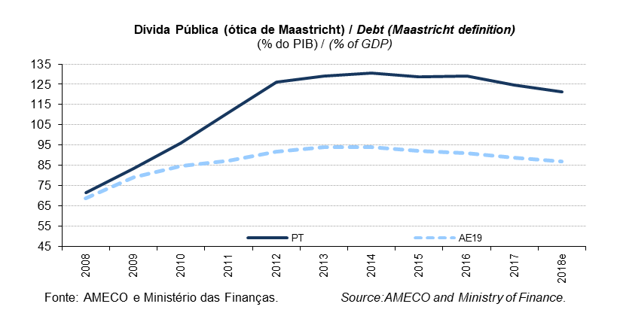
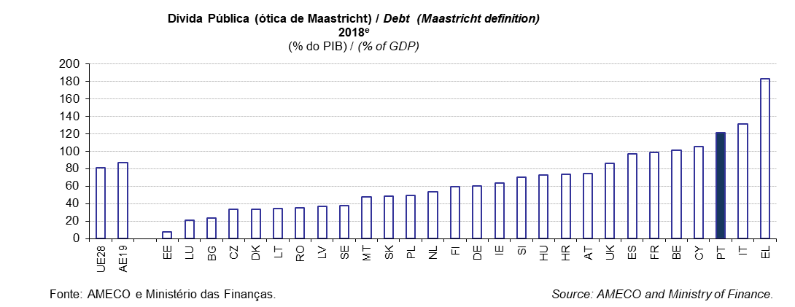
 |  |  |  |  |  |  |  |  |  |  |  |  |  |  |  |  |  |  |  |  |  |  |  |  |  | Índice/Index
QUADRO 3: Dívida Pública (ótica de Maastricht) |  |  |  |  |  |  |  |  |  |  |  |  |  |  |  |  |  |  |  |  |  |  |  |  | TABLE 3: General Government debt (Maastricht definition)
em % do PIB |  |  |  |  |  |  |  |  |  |  |  |  |  |  |  |  |  |  |  |  |  |  |  |  | in % of GDP
 |  | 1998 | 1999 | 2000 | 2001 | 2002 | 2003 | 2004 | 2005 | 2006 | 2007 | 2008 | 2009 | 2010 | 2011 | 2012 | 2013 | 2014 | 2015 | 2016 | 2017 | 2018e | 2019p
UE28 | União Europeia | : | : | 60.1 | 59.3 | 58.8 | 60.3 | 60.9 | 61.5 | 60.1 | 57.5 | 60.7 | 73.3 | 79.0 | 81.9 | 85.3 | 87.4 | 88.1 | 86.0 | 84.9 | 83.2 | 81.4 | 79.5 | European Union | UE28
AE19 | Área do Euro | 71.8 | 70.6 | 68.2 | 67.1 | 67.0 | 68.2 | 68.5 | 69.3 | 67.4 | 65.0 | 68.7 | 79.2 | 84.8 | 87.3 | 91.6 | 93.9 | 94.2 | 92.1 | 91.2 | 88.9 | 86.9 | 84.9 | euro area | AE19
BE | Bélgica | 118.2 | 114.4 | 108.8 | 107.6 | 104.7 | 101.1 | 96.5 | 94.7 | 91.1 | 87.0 | 92.5 | 99.5 | 99.7 | 102.6 | 104.3 | 105.5 | 107.6 | 106.5 | 106.1 | 103.4 | 101.4 | 99.8 | Belgium | BE
BG | Bulgária | 67.9 | 75.9 | 71.2 | 65.0 | 51.4 | 43.7 | 36.0 | 26.8 | 21.0 | 16.3 | 13.0 | 13.7 | 15.3 | 15.2 | 16.7 | 17.1 | 27.1 | 26.2 | 29.6 | 25.6 | 23.3 | 21.3 | Bulgaria | BG
CZ | República Checa | 14.0 | 15.3 | 17.0 | 22.8 | 25.9 | 28.3 | 28.5 | 27.9 | 27.7 | 27.5 | 28.3 | 33.6 | 37.4 | 39.8 | 44.5 | 44.9 | 42.2 | 40.0 | 36.8 | 34.7 | 33.2 | 32.1 | Czech Republic | CZ
DK | Dinamarca | : | : | 52.4 | 48.5 | 49.1 | 46.2 | 44.2 | 37.4 | 31.5 | 27.3 | 33.3 | 40.2 | 42.6 | 46.1 | 44.9 | 44.0 | 44.3 | 39.9 | 37.9 | 36.1 | 33.3 | 32.2 | Denmark | DK
DE | Alemanha | 59.4 | 60.0 | 58.9 | 57.7 | 59.4 | 63.1 | 64.8 | 67.0 | 66.5 | 63.7 | 65.2 | 72.6 | 81.0 | 78.6 | 79.9 | 77.4 | 74.5 | 70.8 | 67.9 | 63.9 | 60.1 | 56.7 | Germany | DE
EE | Estónia | 6.0 | 6.5 | 5.1 | 4.8 | 5.7 | 5.6 | 5.1 | 4.5 | 4.4 | 3.7 | 4.5 | 7.0 | 6.6 | 6.1 | 9.7 | 10.2 | 10.5 | 9.9 | 9.2 | 8.7 | 8.0 | 7.6 | Estonia | EE
IE | Irlanda | 51.5 | 46.6 | 36.1 | 33.2 | 30.6 | 29.9 | 28.2 | 26.1 | 23.6 | 23.9 | 42.4 | 61.5 | 86.0 | 110.9 | 119.9 | 119.7 | 104.1 | 76.8 | 73.4 | 68.4 | 63.9 | 61.1 | Ireland | IE
EL | Grécia | 97.4 | 98.9 | 104.9 | 107.1 | 104.9 | 101.5 | 102.9 | 107.4 | 103.6 | 103.1 | 109.4 | 126.7 | 146.2 | 172.1 | 159.6 | 177.4 | 178.9 | 175.9 | 178.5 | 176.1 | 182.5 | 174.9 | Greece | EL
ES | Espanha | 62.5 | 60.9 | 58.0 | 54.2 | 51.3 | 47.6 | 45.3 | 42.3 | 38.9 | 35.6 | 39.5 | 52.8 | 60.1 | 69.5 | 85.7 | 95.5 | 100.4 | 99.3 | 99.0 | 98.1 | 96.9 | 96.2 | Spain | ES
FR | França | 61.3 | 60.5 | 58.9 | 58.3 | 60.3 | 64.4 | 65.9 | 67.4 | 64.6 | 64.5 | 68.8 | 83.0 | 85.3 | 87.8 | 90.6 | 93.4 | 94.9 | 95.6 | 98.2 | 98.5 | 98.7 | 98.5 | France | FR
HR | Croácia | : | : | 35.5 | 36.5 | 36.6 | 38.1 | 40.3 | 41.2 | 38.6 | 37.2 | 39.0 | 48.3 | 57.3 | 63.8 | 69.4 | 80.4 | 84.0 | 83.7 | 80.2 | 77.5 | 73.5 | 70.1 | Croatia | HR
IT | Itália | 110.8 | 109.7 | 105.1 | 104.7 | 101.9 | 100.5 | 100.1 | 101.9 | 102.6 | 99.8 | 102.4 | 112.5 | 115.4 | 116.5 | 123.4 | 129.0 | 131.8 | 131.6 | 131.4 | 131.2 | 131.1 | 131.0 | Italy | IT
CY | Chipre | 54.7 | 54.8 | 55.7 | 57.3 | 60.5 | 63.8 | 64.8 | 63.4 | 59.3 | 54.0 | 45.6 | 54.3 | 56.8 | 66.2 | 80.1 | 103.1 | 108.0 | 108.0 | 105.5 | 96.1 | 105.0 | 98.4 | Cyprus | CY
LV | Letónia | 9.0 | 12.1 | 12.1 | 13.8 | 13.0 | 13.7 | 14.0 | 11.4 | 9.6 | 8.0 | 18.2 | 35.8 | 46.8 | 42.7 | 41.2 | 39.0 | 40.9 | 36.8 | 40.3 | 40.0 | 37.1 | 35.5 | Latvia | LV
LT | Lituânia | 16.5 | 22.7 | 23.5 | 22.9 | 22.1 | 20.4 | 18.7 | 17.6 | 17.2 | 15.9 | 14.6 | 28.0 | 36.2 | 37.2 | 39.8 | 38.8 | 40.5 | 42.6 | 39.9 | 39.4 | 34.8 | 37.9 | Lithuania | LT
LU | Luxemburgo | 8.9 | 7.8 | 7.2 | 7.3 | 7.0 | 6.9 | 7.3 | 7.4 | 7.8 | 7.7 | 14.9 | 15.7 | 19.8 | 18.7 | 22.0 | 23.7 | 22.7 | 22.2 | 20.7 | 23.0 | 21.4 | 20.8 | Luxembourg | LU
HU | Hungria | 59.8 | 59.7 | 55.3 | 51.9 | 55.3 | 57.9 | 58.7 | 60.5 | 64.5 | 65.5 | 71.6 | 77.8 | 80.2 | 80.5 | 78.4 | 77.1 | 76.6 | 76.6 | 75.9 | 73.3 | 72.9 | 70.3 | Hungary | HU
MT | Malta | 51.2 | 62.1 | 60.9 | 65.2 | 63.2 | 69.0 | 71.9 | 70.0 | 64.5 | 62.3 | 62.6 | 67.6 | 67.5 | 70.1 | 67.7 | 68.4 | 63.7 | 58.6 | 56.3 | 50.9 | 47.9 | 44.8 | Malta | MT
NL | Paises Baixos | 61.9 | 57.8 | 52.1 | 49.5 | 48.8 | 50.0 | 50.3 | 49.8 | 45.2 | 43.0 | 54.7 | 56.8 | 59.3 | 61.7 | 66.2 | 67.7 | 67.9 | 64.6 | 61.9 | 57.0 | 53.2 | 49.6 | Netherlands | NL
AT | Áustria | 63.9 | 66.7 | 66.1 | 66.7 | 66.7 | 65.9 | 65.2 | 68.6 | 67.3 | 65.0 | 68.7 | 79.9 | 82.7 | 82.4 | 81.9 | 81.3 | 84.0 | 84.8 | 83.0 | 78.3 | 74.5 | 71.0 | Austria | AT
PL | Polónia | 38.4 | 39.0 | 36.5 | 37.3 | 41.8 | 46.6 | 45.0 | 46.4 | 46.9 | 44.2 | 46.3 | 49.4 | 53.1 | 54.1 | 53.7 | 55.7 | 50.4 | 51.3 | 54.2 | 50.6 | 49.2 | 48.3 | Poland | PL
PT | Portugal | 51.8 | 51.0 | 50.3 | 53.4 | 56.2 | 58.7 | 62.0 | 67.4 | 69.2 | 68.4 | 71.7 | 83.6 | 96.2 | 111.4 | 126.2 | 129.0 | 130.6 | 128.8 | 129.2 | 124.8 | 121.2 | 118.5 | Portugal | PT
RO | Roménia | 16.7 | 21.6 | 22.4 | 25.7 | 24.8 | 21.3 | 18.6 | 15.7 | 12.3 | 11.9 | 12.4 | 22.1 | 29.8 | 34.2 | 37.0 | 37.6 | 39.2 | 37.8 | 37.3 | 35.1 | 35.1 | 35.9 | Romania | RO
SI | Eslovénia | 22.8 | 23.7 | 25.9 | 26.1 | 27.3 | 26.7 | 26.8 | 26.3 | 26.0 | 22.8 | 21.8 | 34.6 | 38.4 | 46.6 | 53.8 | 70.4 | 80.4 | 82.6 | 78.7 | 74.1 | 70.2 | 66.3 | Slovenia | SI
SK | Eslováquia | 33.9 | 47.1 | 49.6 | 48.3 | 42.9 | 41.6 | 40.6 | 34.1 | 31.0 | 30.1 | 28.5 | 36.3 | 41.2 | 43.7 | 52.2 | 54.7 | 53.5 | 52.2 | 51.8 | 50.9 | 48.8 | 46.4 | Slovakia | SK
FI | Finlândia | 46.9 | 44.1 | 42.5 | 41.0 | 40.2 | 42.8 | 42.7 | 40.0 | 38.2 | 34.0 | 32.7 | 41.7 | 47.1 | 48.5 | 53.9 | 56.5 | 60.2 | 63.6 | 63.0 | 61.3 | 59.8 | 58.5 | Finland | FI
SE | Suécia | 66.7 | 61.4 | 50.7 | 52.2 | 50.2 | 49.7 | 48.9 | 49.1 | 43.9 | 39.2 | 37.7 | 41.3 | 38.6 | 37.8 | 38.1 | 40.7 | 45.5 | 44.2 | 42.4 | 40.8 | 37.8 | 35.5 | Sweden | SE
UK | Reino Unido | 41.2 | 39.8 | 37.0 | 34.3 | 34.4 | 35.6 | 38.6 | 39.8 | 40.7 | 41.7 | 49.7 | 63.7 | 75.2 | 80.8 | 84.1 | 85.2 | 87.0 | 87.9 | 87.9 | 87.4 | 86.0 | 84.5 | United Kingdom | UK
Fonte: Comissão Europeia, "Annual macro-economic database", atualização de novembro de 2018 e Ministério das Finanças (Orçamento do Estado para 2019). |  |  |  |  |  |  |  |  |  |  | Source: European Commission, "Annual macro-economic database", update November 2018 and Ministry of Finance (State Budget for 2019).
AE19 = BE, DE, EE, IE, EL, ES, FR, IT, CY, LV, LT, LU, MT, NL, AT, PT, SI, SK, FI. e - estimativa. |  |  |  |  |  |  |  |  |  |  |  |  |  |  |  |  |  |  |  |  |  |  |  |  | EA19 = BE, DE, EE, IE, EL, ES, FR, IT, CY, LV, LT, LU, MT, NL, AT, PT, SI, SK, FI. e - estimate.

Quadro_Table 4
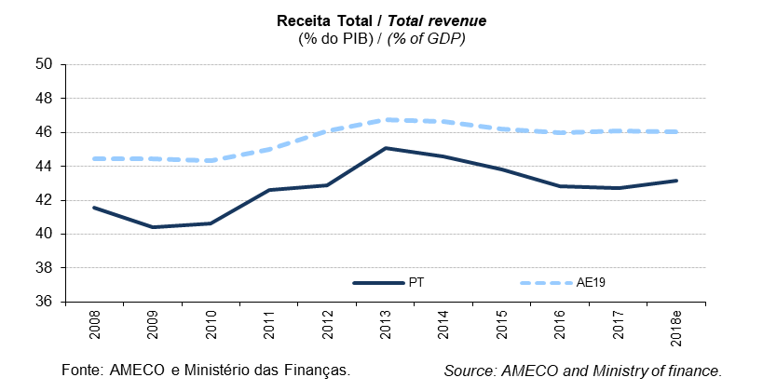
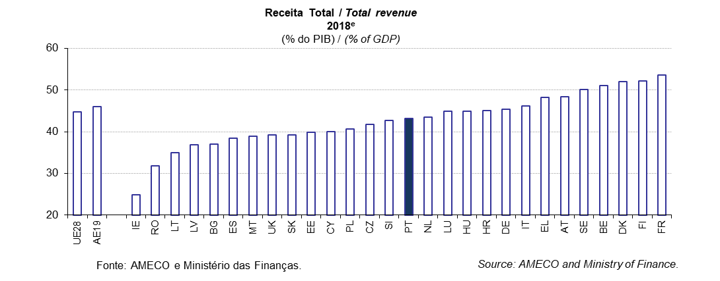
 |  |  |  |  |  |  |  |  |  |  |  |  |  |  |  |  |  |  |  |  |  |  |  |  |  | Índice/Index
QUADRO 4: Receita Total |  |  |  |  |  |  |  |  |  |  |  |  |  |  |  |  |  |  |  |  |  |  |  |  | TABLE 4: Total revenue
em % do PIB |  |  |  |  |  |  |  |  |  |  |  |  |  |  |  |  |  |  |  |  |  |  |  |  | in % of GDP
 |  | 1998 | 1999 | 2000 | 2001 | 2002 | 2003 | 2004 | 2005 | 2006 | 2007 | 2008 | 2009 | 2010 | 2011 | 2012 | 2013 | 2014 | 2015 | 2016 | 2017 | 2018e | 2019p
UE28 | União Europeia | : | : | : | 43.5 | 42.9 | 43.0 | 42.9 | 43.3 | 43.6 | 43.7 | 43.7 | 43.4 | 43.5 | 44.0 | 44.6 | 45.3 | 45.0 | 44.6 | 44.6 | 44.8 | 44.8 | 44.6 | European Union | UE28
AE19 | Área do Euro | 45.6 | 46.1 | 45.5 | 44.7 | 44.3 | 44.2 | 43.9 | 44.1 | 44.6 | 44.7 | 44.4 | 44.5 | 44.4 | 45.0 | 46.1 | 46.8 | 46.7 | 46.2 | 46.0 | 46.1 | 46.0 | 45.7 | euro area | AE19
BE | Bélgica | 49.6 | 49.5 | 49.0 | 49.4 | 49.6 | 49.0 | 48.8 | 48.9 | 48.7 | 48.3 | 49.2 | 48.8 | 49.3 | 50.3 | 51.6 | 52.7 | 52.2 | 51.3 | 50.6 | 51.3 | 51.0 | 50.7 | Belgium | BE
BG | Bulgária | 35.2 | 41.8 | 40.5 | 42.0 | 38.2 | 38.5 | 39.9 | 38.1 | 35.7 | 38.8 | 38.7 | 35.3 | 33.1 | 31.9 | 34.1 | 37.3 | 37.7 | 38.8 | 35.3 | 36.2 | 37.0 | 38.3 | Bulgaria | BG
CZ | República Checa | 37.9 | 38.2 | 37.4 | 37.7 | 38.5 | 42.5 | 40.2 | 39.3 | 39.2 | 39.7 | 38.7 | 38.7 | 39.3 | 40.3 | 40.5 | 41.4 | 40.3 | 41.1 | 40.2 | 40.5 | 41.8 | 41.5 | Czech Republic | CZ
DK | Dinamarca | 55.0 | 55.4 | 54.6 | 54.0 | 53.2 | 53.5 | 55.1 | 56.2 | 54.8 | 54.6 | 53.6 | 53.7 | 54.0 | 54.4 | 54.5 | 54.6 | 56.4 | 53.3 | 53.2 | 53.0 | 52.1 | 52.0 | Denmark | DK
DE | Alemanha | 45.2 | 46.0 | 45.6 | 43.8 | 43.3 | 43.6 | 42.6 | 42.8 | 43.0 | 43.0 | 43.4 | 44.3 | 43.0 | 43.8 | 44.3 | 44.5 | 44.5 | 44.5 | 44.8 | 45.0 | 45.3 | 45.1 | Germany | DE
EE | Estónia | 38.7 | 37.0 | 36.3 | 35.2 | 36.5 | 37.0 | 36.7 | 35.1 | 36.5 | 36.8 | 37.1 | 43.9 | 40.7 | 38.6 | 39.0 | 38.3 | 38.5 | 39.7 | 39.1 | 38.9 | 39.9 | 39.8 | Estonia | EE
IE | Irlanda | 36.6 | 36.4 | 35.7 | 33.5 | 32.7 | 33.4 | 34.5 | 34.9 | 36.6 | 36.2 | 34.8 | 33.2 | 33.0 | 33.7 | 34.0 | 34.2 | 33.8 | 27.0 | 27.0 | 26.0 | 25.0 | 24.6 | Ireland | IE
EL | Grécia | 38.9 | 40.4 | 42.4 | 40.5 | 39.8 | 38.8 | 38.8 | 39.4 | 39.2 | 40.4 | 40.7 | 38.9 | 41.3 | 43.8 | 46.9 | 49.1 | 46.6 | 47.9 | 49.5 | 48.1 | 48.3 | 46.8 | Greece | EL
ES | Espanha | 38.1 | 38.6 | 38.1 | 37.9 | 38.2 | 37.9 | 38.7 | 39.5 | 40.5 | 41.0 | 36.7 | 34.8 | 36.2 | 36.2 | 37.6 | 38.6 | 38.9 | 38.5 | 37.7 | 37.9 | 38.4 | 38.8 | Spain | ES
FR | França | 50.5 | 51.0 | 50.3 | 50.3 | 49.6 | 49.3 | 49.4 | 49.9 | 50.4 | 49.9 | 50.0 | 50.0 | 50.0 | 51.1 | 52.1 | 53.1 | 53.3 | 53.2 | 53.2 | 53.8 | 53.6 | 52.7 | France | FR
HR | Croácia | : | : | : | 43.7 | 47.0 | 45.2 | 43.6 | 43.0 | 43.1 | 43.0 | 42.5 | 42.3 | 41.7 | 40.6 | 42.5 | 42.4 | 42.9 | 44.8 | 46.0 | 45.8 | 45.1 | 44.4 | Croatia | HR
IT | Itália | 45.3 | 45.6 | 44.2 | 44.1 | 43.8 | 43.9 | 43.3 | 43.0 | 44.1 | 45.3 | 45.2 | 45.9 | 45.7 | 45.7 | 47.9 | 48.1 | 47.9 | 47.7 | 46.5 | 46.4 | 46.2 | 45.9 | Italy | IT
CY | Chipre | 30.4 | 30.1 | 32.2 | 33.2 | 32.9 | 34.6 | 34.9 | 37.1 | 37.7 | 40.8 | 39.3 | 36.7 | 37.3 | 36.7 | 36.4 | 36.7 | 39.8 | 39.3 | 38.3 | 39.3 | 40.0 | 40.1 | Cyprus | CY
LV | Letónia | 37.9 | 37.1 | 34.5 | 32.8 | 32.8 | 31.9 | 33.8 | 33.8 | 35.5 | 33.5 | 33.4 | 35.0 | 36.8 | 36.2 | 36.8 | 36.6 | 36.6 | 36.9 | 37.0 | 37.2 | 36.8 | 36.4 | Latvia | LV
LT | Lituânia | 38.1 | 38.0 | 36.2 | 33.6 | 33.3 | 32.3 | 32.6 | 33.7 | 34.0 | 34.4 | 35.0 | 35.8 | 35.4 | 33.5 | 33.0 | 32.9 | 34.0 | 34.6 | 34.4 | 33.6 | 34.9 | 35.3 | Lithuania | LT
LU | Luxemburgo | 45.1 | 42.9 | 43.7 | 44.1 | 43.8 | 43.7 | 42.5 | 43.7 | 41.6 | 42.0 | 43.0 | 44.5 | 43.5 | 42.9 | 44.4 | 44.3 | 43.3 | 43.3 | 43.6 | 44.5 | 44.8 | 45.0 | Luxembourg | LU
HU | Hungria | 43.2 | 43.5 | 44.1 | 43.1 | 42.0 | 41.9 | 42.1 | 41.6 | 42.2 | 44.8 | 45.0 | 45.9 | 44.8 | 44.1 | 46.1 | 46.7 | 46.9 | 48.2 | 45.1 | 44.7 | 44.9 | 44.7 | Hungary | HU
MT | Malta | 32.3 | 35.1 | 34.7 | 35.6 | 36.0 | 36.2 | 37.9 | 39.6 | 39.8 | 39.0 | 38.5 | 38.6 | 38.7 | 38.8 | 39.2 | 39.5 | 39.5 | 39.1 | 38.0 | 39.7 | 39.0 | 38.6 | Malta | MT
NL | Paises Baixos | 43.0 | 43.7 | 43.3 | 42.4 | 41.5 | 41.4 | 41.6 | 41.8 | 43.1 | 42.2 | 43.3 | 42.5 | 42.6 | 42.4 | 42.8 | 43.6 | 43.6 | 42.6 | 43.6 | 43.7 | 43.4 | 43.4 | Netherlands | NL
AT | Áustria | 49.5 | 49.5 | 48.6 | 50.7 | 49.7 | 49.5 | 48.9 | 48.6 | 47.8 | 47.9 | 48.4 | 48.8 | 48.4 | 48.3 | 49.0 | 49.7 | 49.7 | 50.1 | 48.7 | 48.4 | 48.3 | 48.0 | Austria | AT
PL | Polónia | 41.0 | 41.1 | 39.1 | 40.3 | 40.6 | 39.7 | 38.5 | 40.4 | 41.1 | 41.4 | 40.7 | 37.8 | 38.5 | 39.1 | 39.1 | 38.5 | 38.7 | 39.0 | 38.9 | 39.7 | 40.7 | 41.0 | Poland | PL
PT | Portugal | 38.3 | 39.5 | 39.4 | 39.3 | 40.4 | 40.9 | 39.9 | 40.5 | 40.9 | 41.5 | 41.6 | 40.4 | 40.6 | 42.6 | 42.9 | 45.1 | 44.6 | 43.8 | 42.8 | 42.7 | 43.2 | 43.3 | Portugal | PT
RO | Roménia | 32.4 | 34.6 | 33.8 | 32.6 | 32.9 | 31.8 | 32.2 | 32.3 | 33.1 | 34.5 | 32.4 | 30.6 | 33.1 | 34.1 | 33.7 | 33.3 | 34.2 | 35.5 | 31.9 | 30.7 | 31.8 | 31.8 | Romania | RO
SI | Eslovénia | 42.7 | 42.8 | 42.5 | 43.1 | 43.4 | 43.2 | 43.4 | 43.6 | 43.0 | 42.1 | 42.5 | 42.4 | 43.6 | 43.3 | 44.5 | 44.8 | 44.4 | 44.9 | 43.4 | 43.2 | 42.7 | 42.2 | Slovenia | SI
SK | Eslováquia | 40.4 | 40.6 | 40.0 | 38.0 | 37.1 | 37.2 | 35.5 | 36.9 | 35.2 | 34.4 | 34.5 | 36.3 | 34.7 | 36.5 | 36.3 | 38.7 | 39.3 | 42.5 | 39.2 | 39.4 | 39.3 | 38.9 | Slovakia | SK
FI | Finlândia | 54.0 | 52.6 | 54.9 | 52.3 | 52.6 | 51.8 | 51.5 | 51.9 | 52.3 | 51.9 | 52.4 | 52.2 | 52.1 | 53.3 | 54.0 | 54.9 | 54.9 | 54.4 | 54.2 | 53.3 | 52.2 | 51.9 | Finland | FI
SE | Suécia | 57.8 | 57.0 | 56.5 | 54.1 | 52.4 | 52.7 | 52.7 | 54.1 | 53.2 | 52.6 | 51.9 | 52.0 | 50.7 | 50.1 | 50.3 | 50.6 | 49.5 | 49.8 | 50.8 | 50.9 | 50.2 | 49.9 | Sweden | SE
UK | Reino Unido | 35.2 | 36.0 | 36.8 | 36.8 | 35.7 | 35.6 | 37.0 | 38.1 | 38.0 | 38.3 | 39.2 | 37.2 | 38.3 | 38.4 | 37.6 | 38.6 | 37.6 | 38.0 | 38.5 | 39.1 | 39.2 | 39.3 | United Kingdom | UK
Fonte: Comissão Europeia, "Annual macro-economic database", atualização de novembro de 2018 e Ministério das Finanças (Orçamento do Estado para 2019). |  |  |  |  |  |  |  |  |  |  | Source: European Commission, "Annual macro-economic database", update November 2018 and Ministry of Finance (State Budget for 2019).
AE19 = BE, DE, EE, IE, EL, ES, FR, IT, CY, LV, LT, LU, MT, NL, AT, PT, SI, SK, FI. e - estimativa. |  |  |  |  |  |  |  |  |  |  |  |  |  |  |  |  |  |  |  |  |  |  |  |  | EA19 = BE, DE, EE, IE, EL, ES, FR, IT, CY, LV, LT, LU, MT, NL, AT, PT, SI, SK, FI. e - estimate.

Quadro_Table 5
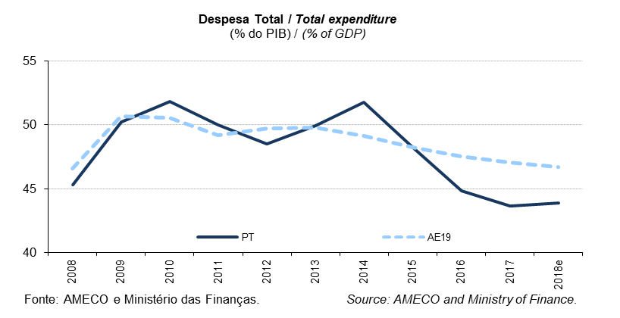
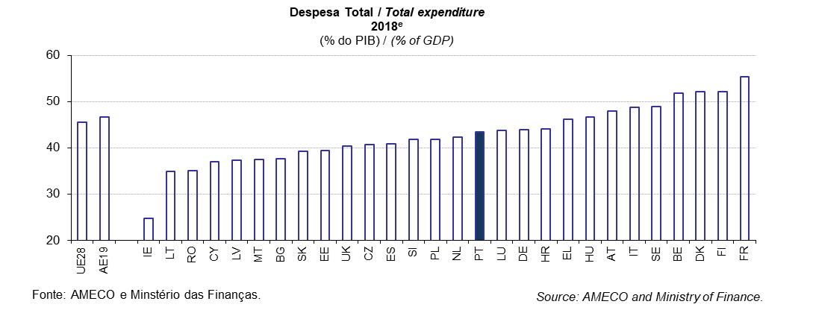
 |  |  |  |  |  |  |  |  |  |  |  |  |  |  |  |  |  |  |  |  |  |  |  |  |  | Índice/Index
QUADRO 5: Despesa Total |  |  |  |  |  |  |  |  |  |  |  |  |  |  |  |  |  |  |  |  |  |  |  |  | TABLE 5: Total expenditure
em % do PIB |  |  |  |  |  |  |  |  |  |  |  |  |  |  |  |  |  |  |  |  |  |  |  |  | in % of GDP
 |  | 1998 | 1999 | 2000 | 2001 | 2002 | 2003 | 2004 | 2005 | 2006 | 2007 | 2008 | 2009 | 2010 | 2011 | 2012 | 2013 | 2014 | 2015 | 2016 | 2017 | 2018e | 2019p
UE28 | União Europeia | : | : | : | 45.1 | 45.5 | 46.2 | 45.8 | 45.8 | 45.2 | 44.6 | 46.2 | 50.0 | 49.9 | 48.5 | 48.9 | 48.6 | 47.9 | 46.9 | 46.3 | 45.8 | 45.5 | 45.4 | European Union | UE28
AE19 | Área do Euro | 48.1 | 47.6 | 46.0 | 46.8 | 47.0 | 47.4 | 46.8 | 46.7 | 46.1 | 45.4 | 46.6 | 50.7 | 50.6 | 49.2 | 49.7 | 49.8 | 49.1 | 48.3 | 47.5 | 47.0 | 46.7 | 46.5 | euro area | AE19
BE | Bélgica | 50.6 | 50.1 | 49.1 | 49.2 | 49.5 | 50.7 | 48.9 | 51.6 | 48.5 | 48.2 | 50.3 | 54.2 | 53.3 | 54.5 | 55.9 | 55.8 | 55.3 | 53.7 | 53.0 | 52.2 | 52.0 | 51.8 | Belgium | BE
BG | Bulgária | 34.1 | 41.7 | 41.1 | 40.9 | 39.4 | 38.9 | 38.1 | 37.0 | 33.9 | 37.7 | 37.1 | 39.4 | 36.2 | 33.8 | 34.5 | 37.7 | 43.1 | 40.5 | 35.1 | 35.1 | 36.1 | 37.7 | Bulgaria | BG
CZ | República Checa | 42.1 | 41.4 | 41.0 | 43.2 | 44.8 | 49.3 | 42.6 | 42.3 | 41.4 | 40.4 | 40.6 | 44.2 | 43.5 | 43.0 | 44.5 | 42.6 | 42.4 | 41.7 | 39.5 | 39.0 | 40.4 | 40.8 | Czech Republic | CZ
DK | Dinamarca | 55.4 | 54.5 | 52.7 | 52.8 | 53.2 | 53.6 | 53.0 | 51.2 | 49.8 | 49.6 | 50.4 | 56.5 | 56.7 | 56.4 | 58.0 | 55.8 | 55.2 | 54.8 | 53.6 | 51.9 | 51.9 | 52.1 | Denmark | DK
DE | Alemanha | 47.7 | 47.7 | 44.7 | 46.9 | 47.3 | 47.8 | 46.3 | 46.2 | 44.7 | 42.8 | 43.6 | 47.6 | 47.3 | 44.7 | 44.3 | 44.7 | 44.0 | 43.7 | 43.9 | 43.9 | 43.8 | 43.9 | Germany | DE
EE | Estónia | 39.5 | 40.3 | 36.4 | 35.0 | 36.1 | 35.2 | 34.3 | 34.0 | 33.6 | 34.1 | 39.7 | 46.1 | 40.5 | 37.4 | 39.3 | 38.5 | 37.8 | 39.6 | 39.5 | 39.3 | 39.4 | 39.4 | Estonia | EE
IE | Irlanda | 34.6 | 34.0 | 30.9 | 32.5 | 33.2 | 33.0 | 33.2 | 33.3 | 33.8 | 35.9 | 41.8 | 47.0 | 65.0 | 46.5 | 42.0 | 40.3 | 37.4 | 28.9 | 27.5 | 26.3 | 25.1 | 24.7 | Ireland | IE
EL | Grécia | 45.1 | 46.2 | 46.4 | 46.0 | 45.8 | 46.6 | 47.6 | 45.6 | 45.1 | 47.1 | 50.8 | 54.1 | 52.5 | 54.1 | 55.7 | 62.3 | 50.2 | 53.5 | 48.9 | 47.3 | 47.6 | 46.2 | Greece | EL
ES | Espanha | 41.0 | 39.9 | 39.2 | 38.5 | 38.6 | 38.3 | 38.7 | 38.3 | 38.3 | 39.0 | 41.2 | 45.8 | 45.6 | 45.8 | 48.1 | 45.6 | 44.8 | 43.7 | 42.2 | 41.0 | 41.1 | 40.9 | Spain | ES
FR | França | 52.9 | 52.6 | 51.7 | 51.7 | 52.8 | 53.3 | 53.0 | 53.3 | 52.9 | 52.6 | 53.3 | 57.2 | 56.9 | 56.3 | 57.1 | 57.2 | 57.2 | 56.8 | 56.7 | 56.5 | 56.2 | 55.4 | France | FR
HR | Croácia | : | : | : | 45.9 | 50.5 | 49.9 | 48.8 | 46.8 | 46.5 | 45.5 | 45.3 | 48.3 | 48.0 | 48.5 | 47.8 | 47.6 | 48.1 | 48.3 | 46.9 | 45.0 | 44.9 | 44.1 | Croatia | HR
IT | Itália | 48.3 | 47.4 | 46.6 | 47.5 | 46.8 | 47.2 | 46.8 | 47.1 | 47.6 | 46.8 | 47.8 | 51.2 | 49.9 | 49.4 | 50.8 | 51.1 | 50.9 | 50.3 | 49.1 | 48.7 | 48.1 | 48.8 | Italy | IT
CY | Chipre | 34.2 | 34.1 | 34.4 | 35.3 | 37.0 | 40.5 | 38.5 | 39.3 | 38.7 | 37.6 | 38.4 | 42.1 | 42.0 | 42.3 | 41.9 | 41.9 | 48.8 | 40.6 | 38.0 | 37.5 | 37.2 | 37.0 | Cyprus | CY
LV | Letónia | 37.9 | 40.8 | 37.3 | 34.8 | 35.1 | 33.4 | 34.7 | 34.2 | 36.0 | 34.0 | 37.6 | 44.2 | 45.5 | 40.5 | 38.0 | 37.7 | 38.1 | 38.2 | 37.0 | 37.8 | 37.7 | 37.3 | Latvia | LV
LT | Lituânia | 41.2 | 40.8 | 39.4 | 37.1 | 35.1 | 33.6 | 34.0 | 34.1 | 34.3 | 35.3 | 38.1 | 44.9 | 42.3 | 42.5 | 36.1 | 35.5 | 34.6 | 34.9 | 34.1 | 33.1 | 34.3 | 34.9 | Lithuania | LT
LU | Luxemburgo | 41.8 | 39.4 | 37.8 | 38.2 | 41.4 | 43.5 | 43.8 | 43.6 | 39.7 | 37.8 | 39.7 | 45.1 | 44.1 | 42.4 | 44.1 | 43.3 | 42.0 | 42.0 | 41.9 | 43.1 | 43.5 | 43.8 | Luxembourg | LU
HU | Hungria | 50.6 | 48.6 | 47.1 | 47.1 | 50.8 | 49.0 | 48.7 | 49.3 | 51.4 | 49.9 | 48.7 | 50.4 | 49.3 | 49.5 | 48.5 | 49.4 | 49.5 | 50.1 | 46.8 | 46.9 | 47.3 | 46.6 | Hungary | HU
MT | Malta | 41.5 | 41.8 | 40.2 | 41.7 | 41.4 | 45.2 | 42.2 | 42.2 | 42.3 | 41.1 | 42.6 | 41.9 | 41.1 | 41.2 | 42.7 | 42.0 | 41.3 | 40.1 | 37.1 | 36.2 | 37.7 | 37.5 | Malta | MT
NL | Paises Baixos | 44.3 | 43.4 | 42.2 | 42.9 | 43.6 | 44.5 | 43.5 | 42.2 | 43.0 | 42.3 | 43.1 | 47.6 | 47.9 | 46.8 | 46.8 | 46.5 | 45.7 | 44.6 | 43.6 | 42.5 | 42.4 | 42.3 | Netherlands | NL
AT | Áustria | 52.2 | 52.1 | 51.0 | 51.4 | 51.1 | 51.3 | 53.7 | 51.2 | 50.4 | 49.2 | 49.9 | 54.1 | 52.8 | 50.9 | 51.2 | 51.6 | 52.4 | 51.1 | 50.3 | 49.2 | 48.7 | 48.0 | Austria | AT
PL | Polónia | 45.1 | 43.4 | 42.1 | 45.0 | 45.4 | 45.8 | 43.6 | 44.4 | 44.7 | 43.2 | 44.3 | 45.0 | 45.8 | 43.9 | 42.9 | 42.6 | 42.4 | 41.7 | 41.1 | 41.1 | 41.6 | 41.9 | Poland | PL
PT | Portugal | 42.7 | 42.6 | 42.6 | 44.1 | 43.7 | 45.3 | 46.1 | 46.7 | 45.2 | 44.5 | 45.3 | 50.2 | 51.8 | 50.0 | 48.5 | 49.9 | 51.8 | 48.2 | 44.8 | 43.6 | 43.9 | 43.5 | Portugal | PT
RO | Roménia | 35.6 | 39.0 | 38.3 | 36.0 | 34.8 | 33.1 | 33.3 | 33.1 | 35.2 | 37.2 | 37.8 | 39.7 | 40.0 | 39.5 | 37.3 | 35.5 | 35.4 | 36.2 | 34.9 | 33.6 | 35.1 | 35.1 | Romania | RO
SI | Eslovénia | 45.0 | 45.8 | 46.1 | 47.0 | 45.8 | 45.8 | 45.3 | 44.9 | 44.2 | 42.2 | 43.9 | 48.2 | 49.3 | 50.0 | 48.5 | 59.5 | 49.9 | 47.7 | 45.3 | 43.2 | 42.2 | 41.8 | Slovenia | SI
SK | Eslováquia | 45.6 | 47.9 | 52.0 | 44.4 | 45.1 | 39.9 | 37.8 | 39.8 | 38.8 | 36.3 | 36.9 | 44.1 | 42.1 | 40.8 | 40.6 | 41.4 | 42.0 | 45.1 | 41.5 | 40.2 | 39.9 | 39.3 | Slovakia | SK
FI | Finlândia | 52.4 | 51.0 | 48.0 | 47.3 | 48.5 | 49.4 | 49.3 | 49.3 | 48.3 | 46.8 | 48.3 | 54.8 | 54.8 | 54.4 | 56.2 | 57.5 | 58.1 | 57.1 | 55.9 | 54.0 | 52.9 | 52.1 | Finland | FI
SE | Suécia | 56.9 | 56.2 | 53.3 | 52.7 | 53.9 | 54.0 | 52.4 | 52.3 | 51.0 | 49.3 | 50.0 | 52.7 | 50.8 | 50.3 | 51.3 | 52.0 | 51.1 | 49.6 | 49.7 | 49.3 | 49.1 | 48.9 | Sweden | SE
UK | Reino Unido | 35.5 | 35.3 | 35.4 | 36.5 | 37.6 | 38.8 | 40.0 | 41.3 | 40.8 | 40.9 | 44.4 | 47.3 | 47.6 | 45.9 | 45.7 | 43.9 | 43.0 | 42.2 | 41.4 | 40.9 | 40.5 | 40.4 | United Kingdom | UK
Fonte: Comissão Europeia, "Annual macro-economic database", atualização de novembro de 2018 e Ministério das Finanças (Orçamento do Estado para 2019). |  |  |  |  |  |  |  |  |  |  | Source: European Commission, "Annual macro-economic database", update November 2018 and Ministry of Finance (State Budget for 2019).
AE19 = BE, DE, EE, IE, EL, ES, FR, IT, CY, LV, LT, LU, MT, NL, AT, PT, SI, SK, FI. e - estimativa. |  |  |  |  |  |  |  |  |  |  |  |  |  |  |  |  |  |  |  |  |  |  |  |  | EA19 = BE, DE, EE, IE, EL, ES, FR, IT, CY, LV, LT, LU, MT, NL, AT, PT, SI, SK, FI. e - estimate.

Quadro_Table 6
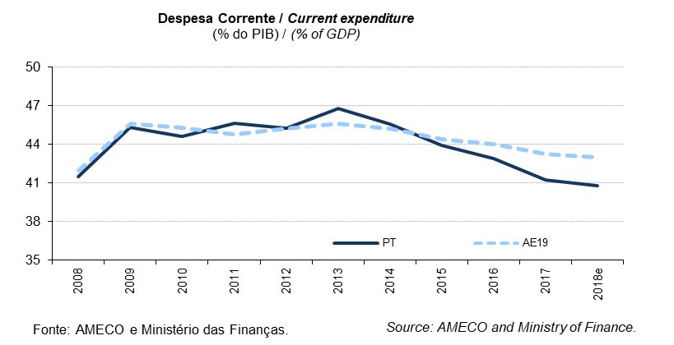
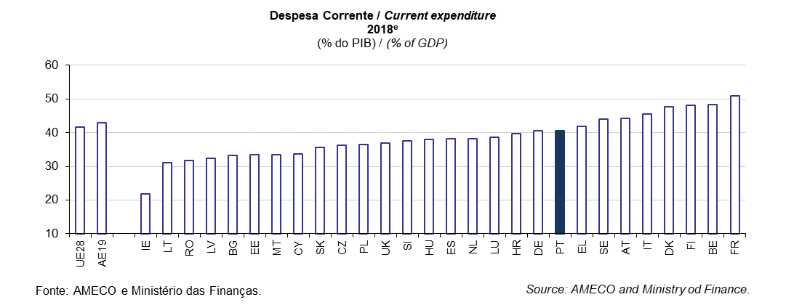
 |  |  |  |  |  |  |  |  |  |  |  |  |  |  |  |  |  |  |  |  |  |  |  |  |  | Índice/Index
QUADRO 6: Despesa Corrente |  |  |  |  |  |  |  |  |  |  |  |  |  |  |  |  |  |  |  |  |  |  |  |  | TABLE 6: Current expenditure
em % do PIB |  |  |  |  |  |  |  |  |  |  |  |  |  |  |  |  |  |  |  |  |  |  |  |  | in % of GDP
 |  | 1998 | 1999 | 2000 | 2001 | 2002 | 2003 | 2004 | 2005 | 2006 | 2007 | 2008 | 2009 | 2010 | 2011 | 2012 | 2013 | 2014 | 2015 | 2016 | 2017 | 2018e | 2019p
UE28 | União Europeia | : | : | : | 40.9 | 41.3 | 41.8 | 41.5 | 41.4 | 40.9 | 40.3 | 41.3 | 44.9 | 44.7 | 44.1 | 44.3 | 44.5 | 43.9 | 43.0 | 42.7 | 42.0 | 41.7 | 41.6 | European Union | UE28
AE19 | Área do Euro | 43.7 | 43.1 | 42.3 | 42.2 | 42.6 | 42.8 | 42.3 | 42.2 | 41.6 | 41.0 | 42.0 | 45.6 | 45.3 | 44.8 | 45.2 | 45.6 | 45.2 | 44.4 | 44.0 | 43.3 | 43.0 | 42.9 | euro area | AE19
BE | Bélgica | 47.1 | 46.3 | 45.4 | 46.0 | 46.5 | 47.1 | 45.9 | 46.0 | 45.4 | 45.0 | 46.8 | 50.3 | 49.5 | 49.9 | 50.8 | 51.4 | 51.1 | 50.2 | 49.8 | 49.0 | 48.7 | 48.4 | Belgium | BE
BG | Bulgária | 29.8 | 37.2 | 36.7 | 36.7 | 35.1 | 35.1 | 34.2 | 32.9 | 29.8 | 29.6 | 31.4 | 34.2 | 31.3 | 30.1 | 30.5 | 33.3 | 34.3 | 33.5 | 31.3 | 31.9 | 32.0 | 33.2 | Bulgaria | BG
CZ | República Checa | 33.2 | 34.4 | 34.1 | 34.1 | 35.6 | 36.6 | 35.1 | 34.5 | 34.4 | 34.1 | 34.0 | 37.3 | 37.5 | 37.4 | 37.4 | 38.0 | 37.0 | 35.7 | 35.5 | 34.9 | 35.9 | 36.2 | Czech Republic | CZ
DK | Dinamarca | 52.3 | 51.5 | 49.6 | 50.0 | 50.3 | 50.9 | 50.1 | 48.6 | 47.0 | 46.5 | 46.8 | 53.1 | 53.0 | 52.3 | 52.5 | 52.0 | 50.8 | 50.5 | 49.5 | 48.3 | 48.1 | 47.7 | Denmark | DK
DE | Alemanha | 43.9 | 44.0 | 43.3 | 43.0 | 43.4 | 44.0 | 42.8 | 42.7 | 41.4 | 39.7 | 40.0 | 43.8 | 42.7 | 41.2 | 41.0 | 41.5 | 40.8 | 40.7 | 40.6 | 40.4 | 40.3 | 40.5 | Germany | DE
EE | Estónia | 33.1 | 35.1 | 31.6 | 30.1 | 29.8 | 29.6 | 29.9 | 29.1 | 28.1 | 27.6 | 32.3 | 38.4 | 36.1 | 33.0 | 32.2 | 32.3 | 32.0 | 33.7 | 34.3 | 33.3 | 33.3 | 33.5 | Estonia | EE
IE | Irlanda | 31.0 | 28.3 | 26.4 | 27.3 | 28.1 | 28.5 | 28.7 | 29.0 | 29.4 | 30.3 | 34.8 | 39.7 | 39.6 | 39.2 | 39.1 | 37.7 | 34.6 | 25.8 | 25.0 | 23.9 | 22.5 | 21.9 | Ireland | IE
EL | Grécia | 38.1 | 38.8 | 38.8 | 39.1 | 38.6 | 38.6 | 39.6 | 40.2 | 39.9 | 41.4 | 43.6 | 47.5 | 47.4 | 50.0 | 48.7 | 45.3 | 45.5 | 45.2 | 45.1 | 43.8 | 43.5 | 41.8 | Greece | EL
ES | Espanha | 35.7 | 34.7 | 34.0 | 33.2 | 33.1 | 32.9 | 32.9 | 32.8 | 32.7 | 33.1 | 35.2 | 39.4 | 39.9 | 40.8 | 41.1 | 42.2 | 41.8 | 40.5 | 39.5 | 38.4 | 38.1 | 38.2 | Spain | ES
FR | França | 48.1 | 47.6 | 46.8 | 46.9 | 48.0 | 48.4 | 48.1 | 48.2 | 47.9 | 47.5 | 48.1 | 51.5 | 51.5 | 51.1 | 51.7 | 52.0 | 52.3 | 52.1 | 52.2 | 51.6 | 51.6 | 50.9 | France | FR
HR | Croácia | : | : | : | 39.5 | 42.4 | 40.4 | 39.7 | 39.3 | 39.3 | 38.0 | 38.0 | 41.1 | 41.8 | 42.1 | 42.5 | 42.8 | 42.9 | 43.4 | 41.9 | 41.0 | 40.3 | 39.7 | Croatia | HR
IT | Itália | 44.1 | 43.0 | 42.4 | 42.9 | 42.6 | 42.5 | 42.3 | 42.5 | 42.2 | 42.3 | 43.5 | 46.0 | 45.7 | 45.4 | 46.8 | 47.4 | 47.2 | 46.1 | 45.7 | 44.9 | 44.8 | 45.5 | Italy | IT
CY | Chipre | 30.6 | 30.2 | 30.5 | 31.5 | 32.7 | 35.9 | 34.1 | 35.2 | 34.5 | 33.6 | 34.3 | 36.7 | 36.3 | 37.5 | 38.3 | 38.1 | 36.7 | 36.6 | 34.9 | 34.3 | 33.9 | 33.6 | Cyprus | CY
LV | Letónia | 34.0 | 36.2 | 33.0 | 30.8 | 31.2 | 30.2 | 30.1 | 29.9 | 29.6 | 27.5 | 32.5 | 38.8 | 38.6 | 33.6 | 32.8 | 32.9 | 33.5 | 33.3 | 33.1 | 32.7 | 32.7 | 32.5 | Latvia | LV
LT | Lituânia | 37.5 | 37.3 | 34.8 | 33.0 | 31.2 | 30.1 | 29.9 | 30.2 | 29.7 | 29.0 | 32.2 | 40.0 | 37.0 | 33.6 | 32.1 | 30.8 | 29.9 | 30.5 | 30.6 | 29.5 | 30.6 | 31.1 | Lithuania | LT
LU | Luxemburgo | 36.2 | 34.2 | 33.0 | 34.4 | 35.5 | 37.1 | 37.5 | 37.2 | 34.6 | 33.0 | 34.9 | 39.3 | 38.0 | 37.1 | 38.9 | 38.8 | 37.4 | 37.4 | 36.9 | 38.0 | 38.4 | 38.7 | Luxembourg | LU
HU | Hungria | 42.6 | 43.0 | 40.8 | 40.3 | 41.7 | 43.1 | 43.4 | 43.8 | 44.5 | 43.7 | 44.1 | 45.8 | 44.2 | 43.3 | 43.2 | 43.4 | 42.1 | 40.6 | 41.2 | 40.1 | 38.9 | 37.9 | Hungary | HU
MT | Malta | 36.5 | 36.7 | 35.8 | 37.5 | 37.1 | 37.1 | 38.4 | 37.6 | 37.7 | 37.2 | 39.6 | 38.8 | 37.7 | 37.8 | 38.4 | 37.8 | 36.7 | 34.6 | 33.8 | 33.1 | 33.7 | 33.5 | Malta | MT
NL | Paises Baixos | 40.2 | 39.2 | 37.9 | 38.1 | 38.7 | 39.5 | 39.2 | 38.3 | 38.9 | 38.3 | 38.8 | 42.1 | 42.7 | 42.2 | 42.3 | 42.1 | 41.8 | 40.7 | 39.6 | 38.8 | 38.5 | 38.3 | Netherlands | NL
AT | Áustria | 47.4 | 47.6 | 46.8 | 47.1 | 46.9 | 47.4 | 46.3 | 46.9 | 46.1 | 44.8 | 45.4 | 48.5 | 48.3 | 46.7 | 46.8 | 47.2 | 47.0 | 46.9 | 46.5 | 45.3 | 44.7 | 44.2 | Austria | AT
PL | Polónia | 40.9 | 40.1 | 39.8 | 41.7 | 42.1 | 41.9 | 40.3 | 40.0 | 39.7 | 38.1 | 38.7 | 39.1 | 39.5 | 37.5 | 37.7 | 38.1 | 37.3 | 36.7 | 37.3 | 36.7 | 36.5 | 36.4 | Poland | PL
PT | Portugal | 36.2 | 36.6 | 37.6 | 38.1 | 38.8 | 40.2 | 40.6 | 41.7 | 41.2 | 40.8 | 41.5 | 45.3 | 44.6 | 45.6 | 45.3 | 46.8 | 45.6 | 43.9 | 42.9 | 41.3 | 40.8 | 40.5 | Portugal | PT
RO | Roménia | 32.8 | 35.9 | 33.9 | 32.0 | 30.2 | 28.3 | 28.0 | 28.8 | 28.4 | 29.5 | 30.2 | 33.6 | 33.4 | 31.6 | 30.9 | 29.8 | 29.7 | 29.7 | 29.7 | 30.4 | 31.5 | 31.7 | Romania | RO
SI | Eslovénia | 39.4 | 39.9 | 40.9 | 41.7 | 41.1 | 40.8 | 40.3 | 40.4 | 39.4 | 36.8 | 38.2 | 42.4 | 43.9 | 44.2 | 43.9 | 43.9 | 42.4 | 41.7 | 41.7 | 39.4 | 38.5 | 37.7 | Slovenia | SI
SK | Eslováquia | 38.4 | 38.6 | 39.1 | 38.2 | 37.8 | 36.2 | 34.3 | 34.8 | 34.3 | 32.6 | 32.8 | 38.3 | 37.6 | 36.3 | 36.7 | 37.5 | 37.8 | 38.0 | 37.6 | 36.7 | 36.1 | 35.5 | Slovakia | SK
FI | Finlândia | 47.9 | 46.3 | 44.1 | 43.5 | 44.5 | 45.3 | 45.1 | 45.3 | 44.8 | 43.1 | 44.3 | 50.4 | 50.7 | 50.2 | 51.9 | 53.1 | 53.6 | 52.9 | 51.6 | 49.8 | 48.7 | 48.1 | Finland | FI
SE | Suécia | 53.1 | 51.6 | 49.3 | 48.4 | 49.3 | 49.6 | 48.2 | 48.0 | 46.8 | 45.1 | 45.7 | 48.1 | 46.2 | 45.6 | 46.5 | 47.3 | 46.5 | 45.1 | 45.1 | 44.6 | 44.3 | 43.9 | Sweden | SE
UK | Reino Unido | 33.2 | 33.0 | 33.2 | 33.9 | 34.8 | 35.8 | 36.9 | 37.4 | 37.5 | 37.6 | 38.8 | 42.2 | 43.3 | 42.2 | 41.7 | 40.7 | 39.5 | 38.7 | 38.1 | 37.5 | 37.1 | 36.9 | United Kingdom | UK
Fonte: Comissão Europeia, "Annual macro-economic database", atualização de novembro de 2018 e Ministério das Finanças (Orçamento do Estado para 2019). |  |  |  |  |  |  |  |  |  |  | Source: European Commission, "Annual macro-economic database", update November 2018 and Ministry of Finance (State Budget for 2019).
AE19 = BE, DE, EE, IE, EL, ES, FR, IT, CY, LV, LT, LU, MT, NL, AT, PT, SI, SK, FI. e - estimativa. |  |  |  |  |  |  |  |  |  |  |  |  |  |  |  |  |  |  |  |  |  |  |  |  | EA19 = BE, DE, EE, IE, EL, ES, FR, IT, CY, LV, LT, LU, MT, NL, AT, PT, SI, SK, FI. e - estimate.

Quadro_Table 7
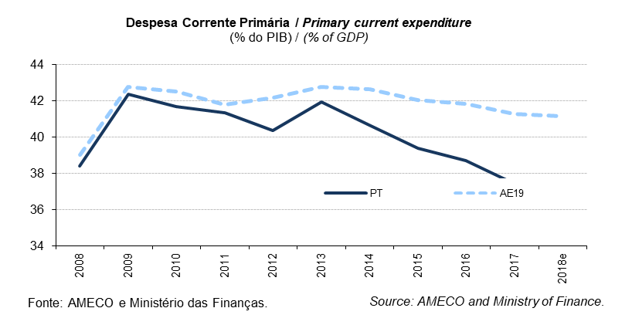
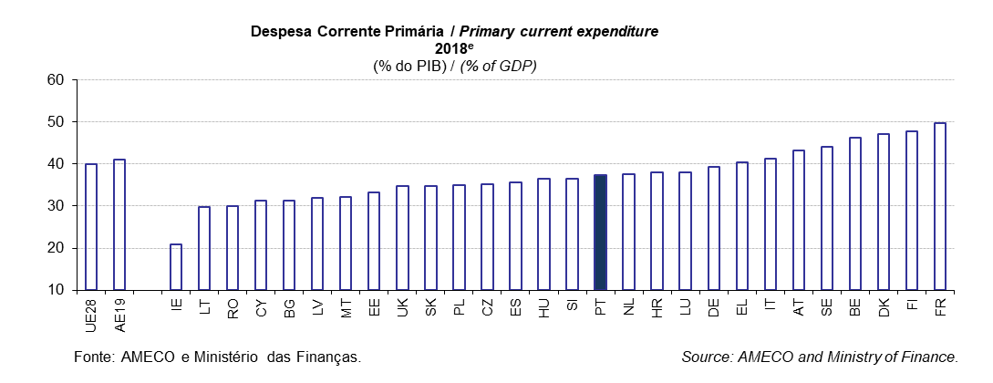
 |  |  |  |  |  |  |  |  |  |  |  |  |  |  |  |  |  |  |  |  |  |  |  |  |  | Índice/Index
QUADRO 7: Despesa Corrente Primária |  |  |  |  |  |  |  |  |  |  |  |  |  |  |  |  |  |  |  |  |  |  |  |  | TABLE 7: Primary current expenditure
em % do PIB |  |  |  |  |  |  |  |  |  |  |  |  |  |  |  |  |  |  |  |  |  |  |  |  | in % of GDP
 |  | 1998 | 1999 | 2000 | 2001 | 2002 | 2003 | 2004 | 2005 | 2006 | 2007 | 2008 | 2009 | 2010 | 2011 | 2012 | 2013 | 2014 | 2015 | 2016 | 2017 | 2018e | 2019p
UE28 | União Europeia | : | : | : | 37.5 | 38.2 | 38.9 | 38.7 | 38.8 | 38.3 | 37.7 | 38.6 | 42.3 | 42.1 | 41.2 | 41.4 | 41.8 | 41.4 | 40.7 | 40.6 | 40.0 | 39.9 | 39.8 | European Union | UE28
AE19 | Área do Euro | 39.2 | 39.2 | 38.5 | 38.5 | 39.1 | 39.6 | 39.2 | 39.3 | 38.8 | 38.1 | 39.0 | 42.8 | 42.5 | 41.8 | 42.2 | 42.8 | 42.6 | 42.0 | 41.8 | 41.3 | 41.1 | 41.1 | euro area | AE19
BE | Bélgica | 39.6 | 39.5 | 38.7 | 39.4 | 40.7 | 41.7 | 41.1 | 41.6 | 41.3 | 41.0 | 42.9 | 46.5 | 45.9 | 46.3 | 47.2 | 48.1 | 47.9 | 47.2 | 46.9 | 46.5 | 46.3 | 46.2 | Belgium | BE
BG | Bulgária | 26.2 | 33.6 | 32.6 | 32.5 | 32.9 | 32.9 | 32.4 | 31.4 | 28.5 | 28.5 | 30.6 | 33.5 | 30.6 | 29.4 | 29.7 | 32.6 | 33.4 | 32.6 | 30.4 | 31.1 | 31.3 | 32.5 | Bulgaria | BG
CZ | República Checa | 32.1 | 33.5 | 33.3 | 33.2 | 34.5 | 35.5 | 34.0 | 33.4 | 33.4 | 33.0 | 33.0 | 36.1 | 36.1 | 36.1 | 36.0 | 36.6 | 35.7 | 34.6 | 34.6 | 34.1 | 35.1 | 35.5 | Czech Republic | CZ
DK | Dinamarca | 47.8 | 47.3 | 45.8 | 46.7 | 47.2 | 48.1 | 47.6 | 46.6 | 45.2 | 44.9 | 45.4 | 51.2 | 51.1 | 50.3 | 50.6 | 50.3 | 49.4 | 48.9 | 48.2 | 47.2 | 47.1 | 46.8 | Denmark | DK
DE | Alemanha | 40.6 | 40.9 | 40.2 | 40.0 | 40.5 | 41.1 | 40.0 | 40.0 | 38.7 | 37.0 | 37.3 | 41.2 | 40.2 | 38.7 | 38.7 | 39.5 | 39.2 | 39.3 | 39.5 | 39.4 | 39.3 | 39.6 | Germany | DE
EE | Estónia | 32.5 | 34.8 | 31.3 | 29.9 | 29.6 | 29.4 | 29.7 | 29.0 | 27.9 | 27.4 | 32.1 | 38.2 | 36.0 | 32.9 | 32.0 | 32.2 | 31.9 | 33.6 | 34.3 | 33.3 | 33.2 | 33.4 | Estonia | EE
IE | Irlanda | 27.6 | 25.9 | 24.5 | 25.8 | 26.8 | 27.3 | 27.7 | 28.0 | 28.4 | 29.3 | 33.5 | 37.7 | 36.8 | 35.9 | 35.0 | 33.4 | 30.7 | 23.2 | 22.8 | 21.9 | 20.8 | 20.5 | Ireland | IE
EL | Grécia | 30.4 | 31.2 | 31.9 | 32.8 | 33.0 | 33.7 | 34.8 | 35.5 | 35.5 | 36.9 | 38.8 | 42.5 | 41.6 | 42.7 | 43.6 | 41.3 | 41.6 | 41.7 | 41.9 | 40.7 | 40.3 | 38.4 | Greece | EL
ES | Espanha | 31.6 | 31.3 | 30.9 | 30.3 | 30.5 | 30.6 | 30.9 | 31.1 | 31.1 | 31.5 | 33.6 | 37.7 | 38.0 | 38.3 | 38.2 | 38.7 | 38.3 | 37.4 | 36.7 | 35.8 | 35.7 | 36.0 | Spain | ES
FR | França | 44.8 | 44.6 | 43.9 | 43.9 | 45.0 | 45.6 | 45.3 | 45.5 | 45.3 | 44.8 | 45.2 | 49.0 | 49.0 | 48.4 | 49.1 | 49.7 | 50.2 | 50.1 | 50.3 | 49.8 | 49.7 | 49.1 | France | FR
HR | Croácia | : | : | : | 37.7 | 40.7 | 38.6 | 37.8 | 37.4 | 37.4 | 36.2 | 36.0 | 38.8 | 39.3 | 39.4 | 39.4 | 39.6 | 39.5 | 39.9 | 38.9 | 38.3 | 37.9 | 37.4 | Croatia | HR
IT | Itália | 36.3 | 36.6 | 36.3 | 36.8 | 37.2 | 37.5 | 37.7 | 38.0 | 37.7 | 37.5 | 38.5 | 41.5 | 41.4 | 40.7 | 41.6 | 42.6 | 42.6 | 42.0 | 41.7 | 41.1 | 41.2 | 41.6 | Italy | IT
CY | Chipre | 27.7 | 27.3 | 27.4 | 28.3 | 29.8 | 32.7 | 31.1 | 32.1 | 31.6 | 30.7 | 31.7 | 34.4 | 34.3 | 35.3 | 35.1 | 34.7 | 33.6 | 33.4 | 32.1 | 31.7 | 31.2 | 31.1 | Cyprus | CY
LV | Letónia | 33.4 | 35.5 | 32.0 | 29.9 | 30.4 | 29.5 | 29.4 | 29.3 | 29.2 | 27.1 | 32.0 | 37.3 | 36.9 | 31.8 | 31.2 | 31.4 | 32.0 | 31.9 | 32.1 | 31.8 | 31.9 | 31.7 | Latvia | LV
LT | Lituânia | 36.3 | 35.9 | 33.1 | 31.5 | 29.9 | 28.9 | 29.0 | 29.4 | 29.0 | 28.3 | 31.6 | 38.8 | 35.1 | 31.7 | 30.1 | 29.0 | 28.3 | 29.0 | 29.2 | 28.4 | 29.7 | 30.2 | Lithuania | LT
LU | Luxemburgo | 35.7 | 33.8 | 32.7 | 34.0 | 35.2 | 36.8 | 37.3 | 36.9 | 34.4 | 32.7 | 34.5 | 38.9 | 37.6 | 36.6 | 38.4 | 38.2 | 37.0 | 37.0 | 36.6 | 37.6 | 38.0 | 38.4 | Luxembourg | LU
HU | Hungria | 35.6 | 36.4 | 35.6 | 35.7 | 37.7 | 39.1 | 39.1 | 39.7 | 40.6 | 39.7 | 40.1 | 41.3 | 40.1 | 39.2 | 38.6 | 38.9 | 38.1 | 37.1 | 38.0 | 37.3 | 36.4 | 35.5 | Hungary | HU
MT | Malta | 33.6 | 32.9 | 31.8 | 33.8 | 33.2 | 33.5 | 34.7 | 33.8 | 34.0 | 33.7 | 36.3 | 35.6 | 34.6 | 34.7 | 35.4 | 35.0 | 34.0 | 32.2 | 31.7 | 31.2 | 32.0 | 32.1 | Malta | MT
NL | Paises Baixos | 36.0 | 35.3 | 34.6 | 35.3 | 36.1 | 37.1 | 36.8 | 36.1 | 36.9 | 36.4 | 36.7 | 40.1 | 40.9 | 40.4 | 40.6 | 40.6 | 40.4 | 39.4 | 38.5 | 37.8 | 37.6 | 37.6 | Netherlands | NL
AT | Áustria | 43.8 | 44.2 | 43.2 | 43.5 | 43.5 | 44.2 | 43.3 | 43.7 | 43.0 | 41.6 | 42.4 | 45.4 | 45.4 | 43.9 | 44.1 | 44.6 | 44.6 | 44.5 | 44.4 | 43.4 | 43.1 | 42.7 | Austria | AT
PL | Polónia | 36.9 | 37.1 | 36.8 | 38.6 | 39.2 | 39.0 | 37.6 | 37.5 | 37.4 | 35.9 | 36.6 | 36.6 | 37.1 | 34.9 | 35.0 | 35.6 | 35.3 | 35.0 | 35.6 | 35.1 | 35.0 | 35.0 | Poland | PL
PT | Portugal | 33.1 | 33.7 | 34.5 | 35.1 | 35.9 | 37.5 | 38.1 | 39.2 | 38.5 | 37.9 | 38.4 | 42.4 | 41.7 | 41.3 | 40.4 | 41.9 | 40.7 | 39.4 | 38.7 | 37.4 | 37.4 | 37.2 | Portugal | PT
RO | Roménia | 28.8 | 30.9 | 30.0 | 28.6 | 27.7 | 26.7 | 26.5 | 27.6 | 27.6 | 28.9 | 29.6 | 32.1 | 31.9 | 30.0 | 29.2 | 28.0 | 28.1 | 28.1 | 28.2 | 29.0 | 30.1 | 30.2 | Romania | RO
SI | Eslovénia | 37.3 | 37.6 | 38.6 | 39.4 | 38.9 | 38.9 | 38.7 | 38.8 | 38.0 | 35.6 | 37.1 | 41.1 | 42.3 | 42.3 | 41.9 | 41.3 | 39.1 | 38.5 | 38.7 | 36.9 | 36.5 | 36.0 | Slovenia | SI
SK | Eslováquia | 35.9 | 35.2 | 35.1 | 34.3 | 34.3 | 33.7 | 32.2 | 33.1 | 32.9 | 31.2 | 31.5 | 36.9 | 36.3 | 34.8 | 34.9 | 35.6 | 35.9 | 36.3 | 35.9 | 35.3 | 34.8 | 34.4 | Slovakia | SK
FI | Finlândia | 44.5 | 43.4 | 41.4 | 40.9 | 42.4 | 43.5 | 43.4 | 43.7 | 43.3 | 41.7 | 42.9 | 49.0 | 49.4 | 48.8 | 50.4 | 51.8 | 52.4 | 51.7 | 50.6 | 48.8 | 47.8 | 47.2 | Finland | FI
SE | Suécia | 48.8 | 47.8 | 45.9 | 45.8 | 46.4 | 47.5 | 46.5 | 46.2 | 45.2 | 43.4 | 44.1 | 47.0 | 45.1 | 44.4 | 45.6 | 46.5 | 45.8 | 44.6 | 44.7 | 44.3 | 44.0 | 43.7 | Sweden | SE
UK | Reino Unido | 30.1 | 30.4 | 30.7 | 31.7 | 33.0 | 34.0 | 35.1 | 35.4 | 35.5 | 35.5 | 36.6 | 40.4 | 40.4 | 39.0 | 38.8 | 37.8 | 36.9 | 36.4 | 35.7 | 34.8 | 34.6 | 34.5 | United Kingdom | UK
Fonte: Comissão Europeia, "Annual macro-economic database", atualização de novembro de 2018 e Ministério das Finanças (Orçamento do Estado para 2019). |  |  |  |  |  |  |  |  |  |  | Source: European Commission, "Annual macro-economic database", update November 2018 and Ministry of Finance (State Budget for 2019).
AE19 = BE, DE, EE, IE, EL, ES, FR, IT, CY, LV, LT, LU, MT, NL, AT, PT, SI, SK, FI. e - estimativa. |  |  |  |  |  |  |  |  |  |  |  |  |  |  |  |  |  |  |  |  |  |  |  |  | EA19 = BE, DE, EE, IE, EL, ES, FR, IT, CY, LV, LT, LU, MT, NL, AT, PT, SI, SK, FI. e - estimate.

Quadro_Table 8
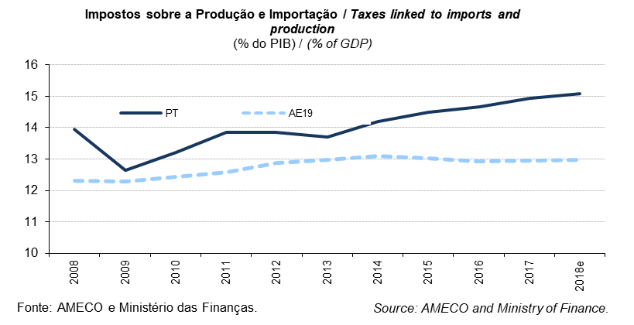
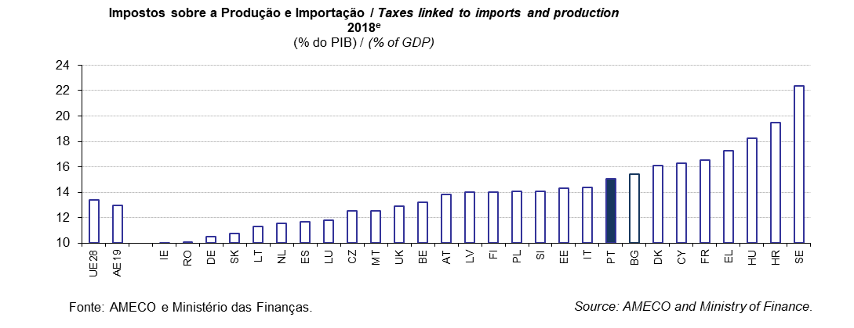
 |  |  |  |  |  |  |  |  |  |  |  |  |  |  |  |  |  |  |  |  |  |  |  |  |  | Índice/Index
QUADRO 8: Impostos sobre a Produção e Importação |  |  |  |  |  |  |  |  |  |  |  |  |  |  |  |  |  |  |  |  |  |  |  |  | TABLE 8: Taxes linked to imports and production
em % do PIB |  |  |  |  |  |  |  |  |  |  |  |  |  |  |  |  |  |  |  |  |  |  |  |  | in % of GDP
 |  | 1998 | 1999 | 2000 | 2001 | 2002 | 2003 | 2004 | 2005 | 2006 | 2007 | 2008 | 2009 | 2010 | 2011 | 2012 | 2013 | 2014 | 2015 | 2016 | 2017 | 2018e | 2019p
UE28 | União Europeia | : | : | : | 12.9 | 12.9 | 12.9 | 12.9 | 13.0 | 13.0 | 13.0 | 12.6 | 12.4 | 12.8 | 13.0 | 13.3 | 13.3 | 13.4 | 13.3 | 13.3 | 13.4 | 13.4 | 13.4 | European Union | UE28
AE19 | Área do Euro | 12.9 | 13.1 | 12.9 | 12.6 | 12.6 | 12.6 | 12.6 | 12.8 | 12.9 | 12.8 | 12.3 | 12.3 | 12.4 | 12.6 | 12.9 | 13.0 | 13.1 | 13.0 | 12.9 | 12.9 | 13.0 | 13.0 | euro area | AE19
BE | Bélgica | 12.8 | 13.1 | 13.0 | 12.5 | 12.6 | 12.6 | 12.7 | 12.8 | 12.8 | 12.7 | 12.5 | 12.5 | 12.8 | 12.7 | 13.1 | 13.1 | 13.0 | 12.9 | 13.0 | 13.0 | 13.2 | 13.2 | Belgium | BE
BG | Bulgária | 12.1 | 13.0 | 13.5 | 13.2 | 12.4 | 14.3 | 15.9 | 16.2 | 16.8 | 16.0 | 16.7 | 14.3 | 14.1 | 13.7 | 14.8 | 15.4 | 14.7 | 15.4 | 15.4 | 15.0 | 15.4 | 15.4 | Bulgaria | BG
CZ | República Checa | 10.3 | 10.8 | 10.5 | 10.2 | 10.1 | 10.2 | 10.9 | 10.8 | 10.3 | 10.6 | 10.4 | 10.8 | 11.1 | 11.9 | 12.4 | 12.7 | 11.8 | 12.2 | 12.3 | 12.5 | 12.5 | 12.2 | Czech Republic | CZ
DK | Dinamarca | 17.9 | 17.8 | 16.7 | 16.8 | 17.0 | 16.9 | 17.1 | 17.4 | 17.3 | 17.5 | 16.5 | 16.3 | 16.2 | 16.3 | 16.3 | 16.4 | 16.2 | 16.3 | 16.4 | 16.1 | 16.1 | 15.9 | Denmark | DK
DE | Alemanha | 10.3 | 10.8 | 10.7 | 10.6 | 10.5 | 10.7 | 10.3 | 10.3 | 10.3 | 10.7 | 10.7 | 11.2 | 10.8 | 10.9 | 10.9 | 10.8 | 10.7 | 10.7 | 10.6 | 10.5 | 10.5 | 10.4 | Germany | DE
EE | Estónia | 12.5 | 11.8 | 12.4 | 12.5 | 12.7 | 12.2 | 12.8 | 12.6 | 13.3 | 13.3 | 12.1 | 14.5 | 13.7 | 13.4 | 13.8 | 13.3 | 13.7 | 14.2 | 14.6 | 14.2 | 14.3 | 14.5 | Estonia | EE
IE | Irlanda | 13.5 | 13.2 | 13.0 | 12.0 | 11.9 | 12.1 | 12.6 | 13.1 | 13.6 | 13.1 | 12.0 | 10.8 | 10.8 | 10.4 | 10.5 | 10.7 | 10.9 | 8.6 | 8.6 | 8.4 | 7.8 | 7.8 | Ireland | IE
EL | Grécia | 12.4 | 13.0 | 13.1 | 12.7 | 12.8 | 12.1 | 11.6 | 11.9 | 12.2 | 12.6 | 12.6 | 11.7 | 12.6 | 13.5 | 13.9 | 14.4 | 15.7 | 16.2 | 17.2 | 17.1 | 17.3 | 16.9 | Greece | EL
ES | Espanha | 11.2 | 11.6 | 11.5 | 11.1 | 11.1 | 11.4 | 11.8 | 12.2 | 12.3 | 11.5 | 9.7 | 8.5 | 10.2 | 10.0 | 10.4 | 11.2 | 11.5 | 11.8 | 11.6 | 11.6 | 11.7 | 11.9 | Spain | ES
FR | França | 16.1 | 16.0 | 15.4 | 15.0 | 15.0 | 14.9 | 15.1 | 15.3 | 15.1 | 14.9 | 14.7 | 14.9 | 14.7 | 15.1 | 15.3 | 15.5 | 15.7 | 15.8 | 16.0 | 16.2 | 16.5 | 16.8 | France | FR
HR | Croácia | : | : | : | 19.7 | 19.7 | 19.4 | 18.8 | 18.5 | 18.5 | 18.2 | 18.0 | 17.2 | 17.6 | 17.2 | 18.1 | 18.6 | 18.5 | 19.1 | 19.3 | 19.5 | 19.5 | 19.2 | Croatia | HR
IT | Itália | 14.8 | 14.6 | 14.4 | 14.1 | 14.1 | 13.7 | 13.7 | 13.9 | 14.5 | 14.4 | 13.6 | 13.4 | 14.0 | 14.1 | 15.3 | 14.9 | 15.3 | 15.1 | 14.3 | 14.5 | 14.4 | 14.3 | Italy | IT
CY | Chipre | 10.3 | 9.9 | 11.5 | 11.9 | 12.1 | 14.3 | 14.9 | 15.0 | 15.6 | 17.0 | 16.4 | 14.1 | 14.3 | 13.6 | 13.9 | 13.6 | 14.8 | 14.7 | 14.8 | 15.6 | 16.3 | 16.3 | Cyprus | CY
LV | Letónia | 14.2 | 13.4 | 12.3 | 11.9 | 11.2 | 11.9 | 11.7 | 12.3 | 12.6 | 12.0 | 10.8 | 11.2 | 12.3 | 12.2 | 12.6 | 13.0 | 13.3 | 13.6 | 14.2 | 13.9 | 14.0 | 14.3 | Latvia | LV
LT | Lituânia | 13.8 | 13.7 | 12.5 | 12.2 | 12.4 | 11.6 | 11.2 | 11.2 | 11.3 | 11.6 | 11.6 | 11.6 | 11.8 | 11.6 | 11.2 | 11.0 | 11.2 | 11.6 | 11.7 | 11.6 | 11.3 | 11.6 | Lithuania | LT
LU | Luxemburgo | 12.5 | 12.6 | 13.2 | 12.8 | 12.3 | 12.4 | 13.2 | 13.4 | 12.6 | 12.9 | 12.3 | 12.4 | 12.2 | 12.3 | 12.8 | 12.9 | 13.1 | 12.0 | 11.9 | 11.9 | 11.8 | 11.8 | Luxembourg | LU
HU | Hungria | 15.3 | 16.0 | 16.3 | 15.2 | 14.8 | 15.5 | 15.9 | 15.3 | 14.8 | 15.6 | 15.4 | 16.3 | 17.4 | 17.2 | 18.5 | 18.4 | 18.3 | 18.7 | 18.1 | 18.0 | 18.3 | 18.2 | Hungary | HU
MT | Malta | 10.9 | 12.0 | 12.0 | 12.5 | 12.3 | 12.2 | 13.3 | 14.1 | 14.3 | 14.1 | 13.8 | 13.3 | 13.7 | 13.5 | 13.1 | 12.9 | 13.1 | 12.4 | 12.4 | 12.6 | 12.5 | 12.3 | Malta | MT
NL | Paises Baixos | 10.8 | 11.3 | 11.1 | 11.6 | 11.5 | 11.5 | 11.6 | 11.7 | 11.8 | 11.5 | 11.3 | 11.1 | 11.0 | 10.8 | 10.6 | 10.9 | 11.3 | 11.1 | 11.5 | 11.5 | 11.6 | 12.1 | Netherlands | NL
AT | Áustria | 15.1 | 15.2 | 14.8 | 14.7 | 14.8 | 14.7 | 14.6 | 14.3 | 13.9 | 13.7 | 13.9 | 14.3 | 14.3 | 14.3 | 14.6 | 14.5 | 14.3 | 14.3 | 14.3 | 14.1 | 13.9 | 13.8 | Austria | AT
PL | Polónia | 13.3 | 13.7 | 12.9 | 13.0 | 13.6 | 13.6 | 13.5 | 13.8 | 14.1 | 14.4 | 14.4 | 12.8 | 13.8 | 13.9 | 13.0 | 12.9 | 12.8 | 12.8 | 13.5 | 13.8 | 14.1 | 14.2 | Poland | PL
PT | Portugal | 13.7 | 14.0 | 13.5 | 13.5 | 14.0 | 14.5 | 13.8 | 14.5 | 14.8 | 14.4 | 14.0 | 12.6 | 13.2 | 13.9 | 13.9 | 13.7 | 14.2 | 14.5 | 14.7 | 14.9 | 15.1 | 15.2 | Portugal | PT
RO | Roménia | 11.3 | 12.1 | 11.9 | 11.3 | 11.6 | 12.2 | 11.7 | 12.8 | 12.7 | 12.0 | 11.3 | 10.3 | 11.9 | 13.1 | 13.1 | 12.7 | 12.7 | 13.2 | 11.3 | 10.3 | 10.1 | 10.1 | Romania | RO
SI | Eslovénia | 15.6 | 16.2 | 15.5 | 15.2 | 15.5 | 15.7 | 15.4 | 15.4 | 14.8 | 14.4 | 13.9 | 13.6 | 14.1 | 14.0 | 14.5 | 15.0 | 14.8 | 14.7 | 14.6 | 14.3 | 14.1 | 13.6 | Slovenia | SI
SK | Eslováquia | 12.7 | 12.3 | 12.5 | 11.3 | 11.5 | 12.0 | 12.2 | 12.4 | 11.1 | 11.0 | 10.3 | 10.4 | 10.0 | 10.4 | 9.9 | 10.3 | 10.6 | 10.7 | 10.6 | 10.9 | 10.8 | 10.7 | Slovakia | SK
FI | Finlândia | 14.0 | 13.9 | 13.4 | 12.9 | 13.2 | 13.7 | 13.2 | 13.3 | 13.2 | 12.7 | 12.4 | 12.9 | 12.9 | 13.8 | 14.1 | 14.4 | 14.4 | 14.2 | 14.4 | 14.1 | 14.0 | 13.9 | Finland | FI
SE | Suécia | 24.3 | 24.1 | 22.6 | 22.7 | 23.0 | 22.8 | 22.3 | 22.5 | 22.0 | 22.0 | 22.3 | 22.6 | 22.2 | 21.9 | 22.2 | 22.1 | 21.8 | 21.8 | 22.5 | 22.5 | 22.4 | 22.3 | Sweden | SE
UK | Reino Unido | 11.8 | 12.2 | 12.3 | 12.1 | 12.1 | 12.0 | 12.0 | 11.6 | 11.6 | 11.6 | 11.2 | 10.8 | 12.0 | 12.6 | 12.5 | 12.6 | 12.7 | 12.7 | 12.8 | 12.9 | 12.9 | 12.9 | United Kingdom | UK
Fonte: Comissão Europeia, "Annual macro-economic database", atualização de novembro de 2018 e Ministério das Finanças (Orçamento do Estado para 2019). |  |  |  |  |  |  |  |  |  |  | Source: European Commission, "Annual macro-economic database", update November 2018 and Ministry of Finance (State Budget for 2019).
AE19 = BE, DE, EE, IE, EL, ES, FR, IT, CY, LV, LT, LU, MT, NL, AT, PT, SI, SK, FI. e - estimativa. |  |  |  |  |  |  |  |  |  |  |  |  |  |  |  |  |  |  |  |  |  |  |  |  | EA19 = BE, DE, EE, IE, EL, ES, FR, IT, CY, LV, LT, LU, MT, NL, AT, PT, SI, SK, FI. e - estimate.

Quadro_Table 9
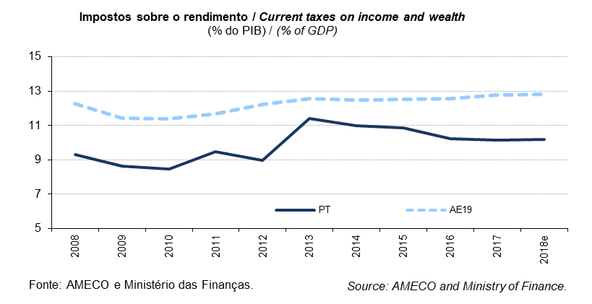
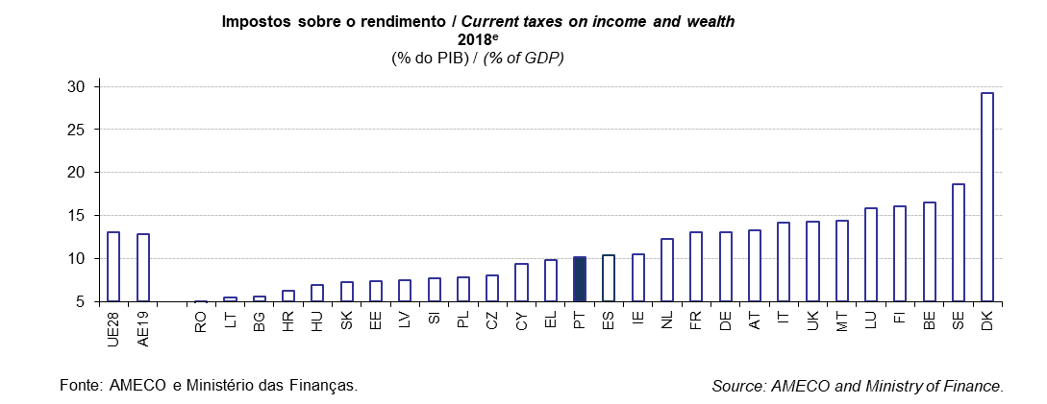
 |  |  |  |  |  |  |  |  |  |  |  |  |  |  |  |  |  |  |  |  |  |  |  |  |  | Índice/Index
QUADRO 9: Impostos sobre o Rendimento |  |  |  |  |  |  |  |  |  |  |  |  |  |  |  |  |  |  |  |  |  |  |  |  | TABLE 9: Current taxes on income and wealth
em % do PIB |  |  |  |  |  |  |  |  |  |  |  |  |  |  |  |  |  |  |  |  |  |  |  |  | in % of GDP
 |  | 1998 | 1999 | 2000 | 2001 | 2002 | 2003 | 2004 | 2005 | 2006 | 2007 | 2008 | 2009 | 2010 | 2011 | 2012 | 2013 | 2014 | 2015 | 2016 | 2017 | 2018e | 2019p
UE28 | União Europeia | : | : | : | 12.8 | 12.3 | 12.0 | 12.1 | 12.5 | 12.9 | 13.2 | 12.9 | 12.1 | 12.1 | 12.3 | 12.6 | 12.9 | 12.8 | 12.9 | 12.9 | 13.1 | 13.1 | 13.1 | European Union | UE28
AE19 | Área do Euro | 12.0 | 12.3 | 12.4 | 12.0 | 11.6 | 11.2 | 11.2 | 11.5 | 12.0 | 12.4 | 12.3 | 11.4 | 11.4 | 11.7 | 12.2 | 12.6 | 12.5 | 12.5 | 12.6 | 12.8 | 12.8 | 12.8 | euro area | AE19
BE | Bélgica | 16.9 | 16.5 | 16.6 | 16.8 | 16.7 | 16.2 | 16.2 | 16.3 | 16.1 | 15.9 | 16.1 | 14.9 | 15.3 | 15.8 | 16.1 | 16.7 | 16.8 | 16.6 | 16.2 | 16.8 | 16.5 | 16.3 | Belgium | BE
BG | Bulgária | 7.3 | 7.4 | 6.7 | 7.3 | 6.1 | 5.9 | 5.6 | 4.5 | 4.6 | 7.2 | 5.8 | 5.3 | 4.8 | 4.6 | 4.7 | 5.1 | 5.4 | 5.4 | 5.4 | 5.7 | 5.7 | 5.7 | Bulgaria | BG
CZ | República Checa | 7.9 | 8.0 | 7.7 | 8.1 | 8.5 | 8.9 | 8.9 | 8.6 | 8.6 | 8.8 | 7.8 | 7.1 | 6.8 | 7.0 | 6.9 | 7.2 | 7.3 | 7.2 | 7.6 | 7.7 | 8.0 | 8.1 | Czech Republic | CZ
DK | Dinamarca | 29.1 | 29.2 | 29.3 | 28.3 | 28.1 | 28.4 | 29.0 | 30.3 | 28.8 | 28.6 | 27.9 | 28.3 | 28.5 | 28.4 | 29.2 | 30.2 | 33.2 | 30.6 | 30.0 | 30.0 | 29.2 | 29.3 | Denmark | DK
DE | Alemanha | 11.6 | 12.1 | 12.4 | 10.9 | 10.5 | 10.4 | 10.2 | 10.5 | 11.3 | 11.7 | 12.0 | 11.2 | 10.6 | 11.1 | 11.6 | 12.0 | 12.0 | 12.2 | 12.6 | 12.9 | 13.1 | 13.1 | Germany | DE
EE | Estónia | 10.3 | 9.7 | 7.7 | 7.2 | 7.5 | 8.1 | 7.9 | 6.9 | 7.0 | 7.4 | 7.7 | 7.4 | 6.6 | 6.3 | 6.6 | 7.2 | 7.4 | 7.8 | 7.5 | 7.2 | 7.4 | 7.0 | Estonia | EE
IE | Irlanda | 13.4 | 13.9 | 13.8 | 12.7 | 12.1 | 12.5 | 12.9 | 12.8 | 13.6 | 13.2 | 12.2 | 11.8 | 11.7 | 12.2 | 12.7 | 12.7 | 12.7 | 10.6 | 10.6 | 10.5 | 10.5 | 10.3 | Ireland | IE
EL | Grécia | 8.5 | 8.9 | 9.8 | 8.6 | 8.9 | 8.1 | 8.1 | 9.0 | 8.3 | 8.3 | 8.1 | 8.5 | 8.3 | 9.2 | 10.8 | 10.5 | 9.7 | 9.6 | 10.3 | 10.0 | 9.8 | 9.4 | Greece | EL
ES | Espanha | 9.8 | 9.8 | 10.0 | 9.8 | 10.3 | 9.8 | 10.2 | 10.8 | 11.6 | 12.8 | 10.5 | 9.4 | 9.3 | 9.5 | 10.2 | 10.3 | 10.2 | 10.1 | 9.9 | 10.2 | 10.4 | 10.6 | Spain | ES
FR | França | 11.2 | 11.8 | 11.8 | 12.1 | 11.2 | 10.9 | 11.1 | 11.3 | 11.8 | 11.7 | 11.9 | 10.7 | 11.2 | 11.7 | 12.4 | 12.9 | 12.7 | 12.7 | 12.6 | 12.8 | 13.0 | 13.1 | France | FR
HR | Croácia | : | : | : | 7.8 | 6.0 | 5.9 | 5.9 | 6.1 | 6.8 | 7.3 | 7.1 | 7.1 | 6.6 | 6.4 | 6.3 | 6.5 | 6.3 | 6.1 | 6.5 | 6.3 | 6.2 | 6.2 | Croatia | HR
IT | Itália | 13.7 | 14.3 | 13.8 | 14.1 | 13.4 | 12.8 | 12.8 | 12.8 | 13.8 | 14.5 | 14.7 | 14.1 | 14.1 | 13.9 | 14.9 | 15.0 | 14.6 | 14.7 | 14.6 | 14.5 | 14.2 | 14.1 | Italy | IT
CY | Chipre | 8.5 | 9.3 | 9.7 | 9.8 | 9.7 | 8.1 | 6.7 | 7.8 | 9.2 | 11.9 | 11.1 | 9.6 | 9.4 | 10.1 | 9.9 | 10.3 | 10.3 | 9.9 | 9.5 | 9.4 | 9.4 | 9.3 | Cyprus | CY
LV | Letónia | 7.5 | 7.4 | 7.2 | 7.5 | 7.6 | 7.2 | 7.6 | 7.5 | 7.9 | 8.3 | 9.1 | 7.0 | 7.4 | 7.3 | 7.7 | 7.7 | 7.8 | 7.9 | 8.4 | 8.5 | 7.5 | 6.9 | Latvia | LV
LT | Lituânia | 9.0 | 9.1 | 8.4 | 7.8 | 7.4 | 7.9 | 8.7 | 8.9 | 9.5 | 9.1 | 9.2 | 5.9 | 4.6 | 4.3 | 4.8 | 5.0 | 5.0 | 5.4 | 5.6 | 5.4 | 5.5 | 8.4 | Lithuania | LT
LU | Luxemburgo | 15.3 | 14.1 | 14.2 | 14.4 | 14.6 | 14.4 | 12.7 | 13.7 | 13.0 | 13.1 | 13.8 | 14.2 | 14.3 | 13.9 | 14.2 | 14.2 | 13.6 | 14.5 | 15.0 | 15.4 | 15.9 | 16.1 | Luxembourg | LU
HU | Hungria | 8.6 | 9.2 | 9.6 | 9.9 | 9.9 | 9.3 | 8.8 | 8.7 | 9.1 | 10.0 | 10.3 | 9.6 | 7.8 | 6.3 | 6.8 | 6.6 | 6.8 | 6.9 | 7.4 | 7.4 | 6.9 | 6.9 | Hungary | HU
MT | Malta | 7.5 | 8.5 | 8.9 | 9.5 | 10.7 | 11.0 | 10.4 | 10.9 | 11.3 | 12.6 | 12.1 | 13.0 | 12.2 | 12.4 | 13.0 | 13.7 | 13.6 | 13.0 | 13.6 | 14.1 | 14.4 | 14.8 | Malta | MT
NL | Paises Baixos | 10.9 | 10.8 | 10.7 | 10.6 | 10.6 | 9.9 | 9.7 | 10.6 | 10.7 | 11.0 | 10.7 | 10.8 | 11.0 | 10.5 | 10.0 | 9.9 | 10.5 | 11.3 | 11.5 | 12.7 | 12.3 | 12.2 | Netherlands | NL
AT | Áustria | 13.8 | 13.4 | 13.2 | 14.9 | 13.8 | 13.6 | 13.4 | 12.9 | 12.8 | 13.2 | 13.8 | 12.6 | 12.7 | 12.8 | 13.1 | 13.4 | 13.7 | 14.2 | 12.9 | 13.0 | 13.3 | 13.2 | Austria | AT
PL | Polónia | 10.5 | 7.6 | 7.1 | 6.4 | 6.6 | 6.3 | 6.3 | 6.8 | 7.3 | 8.3 | 8.4 | 7.2 | 6.7 | 6.7 | 7.0 | 6.7 | 6.8 | 6.9 | 7.1 | 7.3 | 7.9 | 7.9 | Poland | PL
PT | Portugal | 8.5 | 9.0 | 9.4 | 9.0 | 8.9 | 8.2 | 8.1 | 8.0 | 8.3 | 9.2 | 9.3 | 8.6 | 8.5 | 9.5 | 9.0 | 11.4 | 11.0 | 10.9 | 10.2 | 10.1 | 10.2 | 9.9 | Portugal | PT
RO | Roménia | 8.3 | 7.7 | 7.2 | 6.3 | 5.7 | 5.9 | 6.4 | 5.3 | 6.0 | 6.5 | 6.4 | 6.0 | 5.8 | 6.1 | 5.8 | 5.9 | 6.2 | 6.6 | 6.4 | 6.1 | 4.7 | 4.7 | Romania | RO
SI | Eslovénia | 7.1 | 7.1 | 7.2 | 7.3 | 7.6 | 7.8 | 8.0 | 8.5 | 9.0 | 9.0 | 8.7 | 8.1 | 8.0 | 7.8 | 7.5 | 7.0 | 7.2 | 7.2 | 7.5 | 7.5 | 7.7 | 7.7 | Slovenia | SI
SK | Eslováquia | 8.8 | 8.9 | 7.3 | 7.4 | 6.9 | 7.0 | 6.4 | 6.3 | 6.4 | 6.4 | 6.7 | 5.8 | 5.6 | 5.7 | 5.8 | 6.4 | 6.8 | 7.3 | 7.3 | 7.4 | 7.3 | 7.5 | Slovakia | SK
FI | Finlândia | 18.3 | 17.8 | 20.5 | 18.3 | 18.2 | 17.1 | 17.0 | 16.9 | 16.8 | 17.0 | 16.8 | 15.5 | 15.4 | 15.9 | 15.6 | 16.2 | 16.4 | 16.6 | 16.5 | 16.6 | 16.1 | 16.5 | Finland | FI
SE | Suécia | 19.9 | 20.6 | 21.3 | 19.6 | 18.4 | 19.0 | 19.7 | 20.9 | 21.1 | 20.1 | 18.7 | 18.5 | 18.1 | 17.6 | 17.4 | 17.8 | 17.8 | 18.4 | 18.8 | 18.9 | 18.6 | 18.5 | Sweden | SE
UK | Reino Unido | 14.4 | 14.5 | 15.0 | 14.9 | 14.1 | 13.9 | 14.5 | 15.2 | 15.4 | 15.5 | 15.2 | 14.7 | 14.8 | 14.7 | 14.0 | 13.9 | 13.5 | 13.7 | 14.0 | 14.2 | 14.3 | 14.4 | United Kingdom | UK
Fonte: Comissão Europeia, "Annual macro-economic database", atualização de novembro de 2018 e Ministério das Finanças (Orçamento do Estado para 2019). |  |  |  |  |  |  |  |  |  |  | Source: European Commission, "Annual macro-economic database", update November 2018 and Ministry of Finance (State Budget for 2019).
AE19 = BE, DE, EE, IE, EL, ES, FR, IT, CY, LV, LT, LU, MT, NL, AT, PT, SI, SK, FI. e - estimativa. |  |  |  |  |  |  |  |  |  |  |  |  |  |  |  |  |  |  |  |  |  |  |  |  | EA19 = BE, DE, EE, IE, EL, ES, FR, IT, CY, LV, LT, LU, MT, NL, AT, PT, SI, SK, FI. e - estimate.

Quadro_Table 10
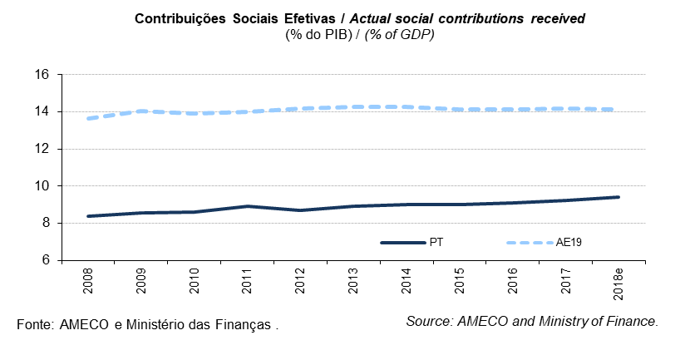
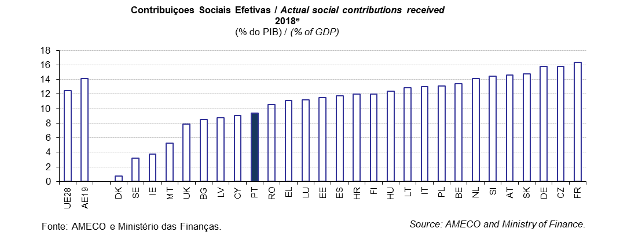
 |  |  |  |  |  |  |  |  |  |  |  |  |  |  |  |  |  |  |  |  |  |  |  |  |  | Índice/Index
QUADRO 10: Contribuições Sociais Efetivas |  |  |  |  |  |  |  |  |  |  |  |  |  |  |  |  |  |  |  |  |  |  |  |  | TABLE 10: Actual social contributions received
em % do PIB |  |  |  |  |  |  |  |  |  |  |  |  |  |  |  |  |  |  |  |  |  |  |  |  | in % of GDP
 |  | 1998 | 1999 | 2000 | 2001 | 2002 | 2003 | 2004 | 2005 | 2006 | 2007 | 2008 | 2009 | 2010 | 2011 | 2012 | 2013 | 2014 | 2015 | 2016 | 2017 | 2018e | 2019p
UE28 | União Europeia | : | : | : | 12.1 | 12.0 | 12.3 | 12.2 | 12.1 | 11.9 | 11.8 | 12.1 | 12.5 | 12.3 | 12.3 | 12.4 | 12.5 | 12.4 | 12.2 | 12.4 | 12.5 | 12.5 | 12.3 | European Union | UE28
AE19 | Área do Euro | 14.4 | 14.4 | 14.1 | 14.0 | 14.0 | 14.1 | 13.9 | 13.7 | 13.6 | 13.4 | 13.6 | 14.1 | 13.9 | 14.0 | 14.2 | 14.3 | 14.3 | 14.1 | 14.1 | 14.2 | 14.1 | 13.8 | euro area | AE19
BE | Bélgica | 13.9 | 13.8 | 13.4 | 13.6 | 13.8 | 13.8 | 13.5 | 13.2 | 13.2 | 13.3 | 13.7 | 14.2 | 13.8 | 14.0 | 14.2 | 14.4 | 14.3 | 14.3 | 13.7 | 13.6 | 13.4 | 13.4 | Belgium | BE
BG | Bulgária | 7.8 | 9.6 | 10.6 | 9.7 | 9.4 | 10.2 | 10.0 | 9.5 | 8.1 | 7.7 | 7.4 | 7.2 | 6.6 | 6.7 | 6.8 | 7.5 | 7.9 | 7.9 | 7.8 | 8.4 | 8.5 | 8.7 | Bulgaria | BG
CZ | República Checa | 14.3 | 14.3 | 14.4 | 14.3 | 14.8 | 15.0 | 14.8 | 14.8 | 14.9 | 15.0 | 14.9 | 14.2 | 14.6 | 14.7 | 14.8 | 14.8 | 14.6 | 14.4 | 14.7 | 15.0 | 15.8 | 16.0 | Czech Republic | CZ
DK | Dinamarca | 1.1 | 1.7 | 1.9 | 1.8 | 1.3 | 1.3 | 1.2 | 1.2 | 1.1 | 1.1 | 1.0 | 1.0 | 1.0 | 1.1 | 1.0 | 0.8 | 0.8 | 0.8 | 0.8 | 0.7 | 0.7 | 0.7 | Denmark | DK
DE | Alemanha | 17.4 | 17.1 | 16.9 | 16.6 | 16.6 | 16.8 | 16.4 | 16.1 | 15.7 | 14.9 | 14.9 | 15.6 | 15.3 | 15.1 | 15.3 | 15.3 | 15.2 | 15.3 | 15.4 | 15.6 | 15.8 | 15.7 | Germany | DE
EE | Estónia | 11.2 | 11.0 | 10.9 | 10.7 | 11.0 | 10.6 | 10.3 | 10.2 | 10.0 | 10.4 | 11.4 | 12.9 | 12.8 | 11.6 | 11.2 | 11.0 | 10.9 | 11.1 | 11.2 | 11.2 | 11.5 | 11.5 | Estonia | EE
IE | Irlanda | 3.6 | 3.6 | 3.6 | 3.7 | 3.7 | 3.7 | 3.8 | 3.8 | 3.9 | 4.1 | 4.4 | 5.2 | 5.0 | 5.3 | 4.8 | 5.0 | 4.9 | 3.9 | 3.9 | 3.9 | 3.8 | 3.9 | Ireland | IE
EL | Grécia | 9.5 | 9.6 | 10.1 | 10.2 | 11.1 | 11.0 | 10.5 | 10.7 | 10.3 | 10.7 | 10.7 | 10.2 | 10.9 | 10.7 | 10.9 | 10.7 | 10.4 | 10.6 | 10.9 | 11.5 | 11.1 | 10.7 | Greece | EL
ES | Espanha | 11.6 | 11.7 | 11.8 | 11.9 | 11.9 | 11.9 | 11.9 | 11.9 | 11.9 | 11.9 | 12.0 | 12.1 | 12.0 | 12.0 | 11.9 | 11.7 | 11.8 | 11.5 | 11.5 | 11.6 | 11.8 | 11.7 | Spain | ES
FR | França | 15.7 | 15.9 | 15.7 | 15.7 | 15.8 | 16.0 | 15.8 | 15.9 | 16.1 | 15.8 | 15.8 | 16.4 | 16.2 | 16.4 | 16.6 | 16.9 | 17.0 | 16.8 | 16.8 | 16.9 | 16.3 | 15.2 | France | FR
HR | Croácia | : | : | : | 11.1 | 11.9 | 11.8 | 11.8 | 11.6 | 11.5 | 11.5 | 11.7 | 12.1 | 11.8 | 11.6 | 11.4 | 11.2 | 11.8 | 12.0 | 11.9 | 11.9 | 12.0 | 11.8 | Croatia | HR
IT | Itália | 11.8 | 11.9 | 11.4 | 11.5 | 11.7 | 11.9 | 12.0 | 12.0 | 11.7 | 12.4 | 12.8 | 13.2 | 13.1 | 13.0 | 13.1 | 13.2 | 13.0 | 13.0 | 12.8 | 12.9 | 13.0 | 13.0 | Italy | IT
CY | Chipre | 6.4 | 6.2 | 6.1 | 6.3 | 6.2 | 6.4 | 7.0 | 7.5 | 7.1 | 6.8 | 7.0 | 7.8 | 8.0 | 7.9 | 7.7 | 7.5 | 8.2 | 8.4 | 8.4 | 8.7 | 9.1 | 9.5 | Cyprus | CY
LV | Letónia | 10.1 | 10.3 | 9.8 | 9.1 | 9.0 | 8.4 | 8.3 | 7.9 | 8.1 | 7.9 | 8.0 | 9.3 | 8.7 | 8.7 | 8.7 | 8.5 | 8.4 | 8.3 | 8.3 | 8.4 | 8.7 | 8.8 | Latvia | LV
LT | Lituânia | 10.0 | 10.1 | 10.2 | 9.7 | 9.4 | 9.2 | 9.1 | 8.9 | 9.1 | 9.1 | 9.5 | 12.6 | 11.8 | 11.1 | 10.8 | 10.9 | 11.1 | 11.6 | 12.1 | 12.3 | 12.9 | 10.1 | Lithuania | LT
LU | Luxemburgo | 9.9 | 9.7 | 9.7 | 10.4 | 10.5 | 10.7 | 10.6 | 10.6 | 10.0 | 10.0 | 10.5 | 11.5 | 10.9 | 10.9 | 11.3 | 11.2 | 10.7 | 10.9 | 10.9 | 11.2 | 11.2 | 11.2 | Luxembourg | LU
HU | Hungria | 13.6 | 12.9 | 13.0 | 12.7 | 12.6 | 12.4 | 12.0 | 12.2 | 12.3 | 13.4 | 13.4 | 12.8 | 11.8 | 12.9 | 12.9 | 12.8 | 12.8 | 13.0 | 13.5 | 12.7 | 12.4 | 12.2 | Hungary | HU
MT | Malta | 6.0 | 6.0 | 6.3 | 6.4 | 6.3 | 6.1 | 6.0 | 6.0 | 5.8 | 5.6 | 5.7 | 5.7 | 5.6 | 5.9 | 5.8 | 5.7 | 5.5 | 5.3 | 5.3 | 5.3 | 5.3 | 5.3 | Malta | MT
NL | Paises Baixos | 13.8 | 14.3 | 14.3 | 12.7 | 12.3 | 12.8 | 12.9 | 12.1 | 13.0 | 12.5 | 13.3 | 12.6 | 12.9 | 13.6 | 14.5 | 14.7 | 14.6 | 13.9 | 14.7 | 13.8 | 14.1 | 14.0 | Netherlands | NL
AT | Áustria | 14.7 | 14.7 | 14.4 | 14.3 | 14.2 | 14.2 | 14.1 | 14.0 | 13.9 | 13.6 | 13.8 | 14.2 | 14.1 | 14.1 | 14.2 | 14.6 | 14.6 | 14.6 | 14.6 | 14.6 | 14.6 | 14.5 | Austria | AT
PL | Polónia | 11.7 | 13.8 | 13.0 | 13.6 | 13.0 | 12.7 | 12.2 | 12.3 | 12.1 | 11.9 | 11.3 | 11.2 | 10.9 | 11.2 | 12.1 | 12.4 | 12.2 | 12.5 | 12.8 | 12.9 | 13.1 | 13.2 | Poland | PL
PT | Portugal | 7.7 | 7.8 | 7.9 | 8.2 | 8.2 | 8.5 | 8.1 | 8.2 | 8.1 | 8.1 | 8.4 | 8.5 | 8.6 | 8.9 | 8.7 | 8.9 | 9.0 | 9.0 | 9.1 | 9.2 | 9.4 | 9.5 | Portugal | PT
RO | Roménia | 9.2 | 11.0 | 11.0 | 10.9 | 10.7 | 9.4 | 9.2 | 9.6 | 9.7 | 9.5 | 9.0 | 9.0 | 8.7 | 9.1 | 8.8 | 8.6 | 8.5 | 8.1 | 8.0 | 8.4 | 10.5 | 10.5 | Romania | RO
SI | Eslovénia | 14.0 | 13.8 | 13.9 | 14.2 | 14.0 | 13.9 | 13.9 | 14.0 | 13.8 | 13.5 | 13.8 | 14.6 | 14.9 | 14.7 | 14.9 | 14.5 | 14.3 | 14.4 | 14.5 | 14.5 | 14.5 | 14.2 | Slovenia | SI
SK | Eslováquia | 14.6 | 13.8 | 14.0 | 14.1 | 14.4 | 13.7 | 13.0 | 12.5 | 11.6 | 11.5 | 11.7 | 12.4 | 12.1 | 12.1 | 12.4 | 13.3 | 13.4 | 13.7 | 14.1 | 14.5 | 14.7 | 14.7 | Slovakia | SK
FI | Finlândia | 12.5 | 12.4 | 11.7 | 11.8 | 11.6 | 11.5 | 11.4 | 11.6 | 11.9 | 11.6 | 11.6 | 12.3 | 12.2 | 12.2 | 12.8 | 12.7 | 12.8 | 12.9 | 12.9 | 12.2 | 12.0 | 11.7 | Finland | FI
SE | Suécia | 4.6 | 4.4 | 5.0 | 4.5 | 3.8 | 3.8 | 3.7 | 3.4 | 3.0 | 3.1 | 3.2 | 3.3 | 3.1 | 3.2 | 3.2 | 3.2 | 3.2 | 3.2 | 3.2 | 3.2 | 3.2 | 3.2 | Sweden | SE
UK | Reino Unido | 6.1 | 6.3 | 6.4 | 6.6 | 6.4 | 6.9 | 7.3 | 7.5 | 7.5 | 7.4 | 7.6 | 7.6 | 7.6 | 7.6 | 7.6 | 7.4 | 7.3 | 7.5 | 7.6 | 7.8 | 7.8 | 7.8 | United Kingdom | UK
Fonte: Comissão Europeia, "Annual macro-economic database", atualização de novembro de 2018 e Ministério das Finanças (Orçamento do Estado para 2019). |  |  |  |  |  |  |  |  |  |  | Source: European Commission, "Annual macro-economic database", update November 2018 and Ministry of Finance (State Budget for 2019).
AE19 = BE, DE, EE, IE, EL, ES, FR, IT, CY, LV, LT, LU, MT, NL, AT, PT, SI, SK, FI. e - estimativa. |  |  |  |  |  |  |  |  |  |  |  |  |  |  |  |  |  |  |  |  |  |  |  |  | EA19 = BE, DE, EE, IE, EL, ES, FR, IT, CY, LV, LT, LU, MT, NL, AT, PT, SI, SK, FI. e - estimate.

Quadro_Table 11
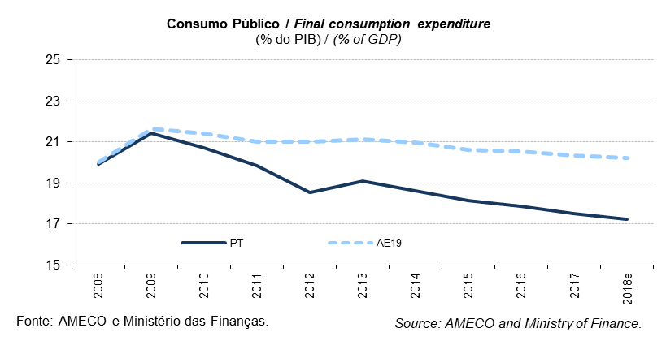
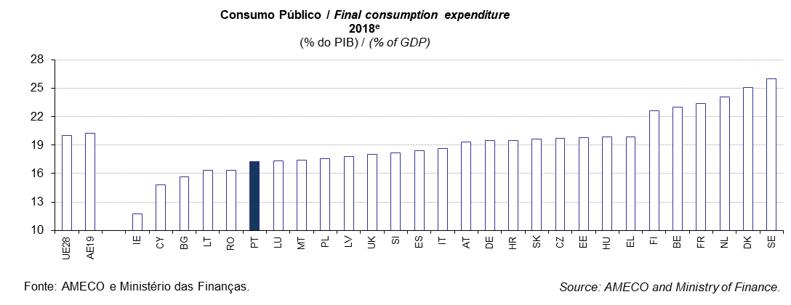
 |  |  |  |  |  |  |  |  |  |  |  |  |  |  |  |  |  |  |  |  |  |  |  |  |  | Índice/Index
QUADRO 11: Consumo Público |  |  |  |  |  |  |  |  |  |  |  |  |  |  |  |  |  |  |  |  |  |  |  |  | TABLE 11: Final consumption expenditure
em % do PIB |  |  |  |  |  |  |  |  |  |  |  |  |  |  |  |  |  |  |  |  |  |  |  |  | in % of GDP
 |  | 1998 | 1999 | 2000 | 2001 | 2002 | 2003 | 2004 | 2005 | 2006 | 2007 | 2008 | 2009 | 2010 | 2011 | 2012 | 2013 | 2014 | 2015 | 2016 | 2017 | 2018e | 2019p
UE28 | União Europeia | : | : | : | 19.2 | 19.6 | 20.0 | 19.9 | 20.0 | 19.9 | 19.6 | 20.1 | 21.7 | 21.4 | 21.0 | 21.0 | 21.0 | 20.8 | 20.4 | 20.3 | 20.1 | 20.0 | 19.9 | European Union | UE28
AE19 | Área do Euro | 19.4 | 19.4 | 19.3 | 19.4 | 19.7 | 20.0 | 19.9 | 20.0 | 19.8 | 19.5 | 20.0 | 21.7 | 21.4 | 21.0 | 21.0 | 21.1 | 21.0 | 20.6 | 20.5 | 20.3 | 20.2 | 20.1 | euro area | AE19
BE | Bélgica | 20.9 | 21.0 | 20.9 | 21.3 | 21.9 | 22.4 | 22.0 | 22.1 | 21.9 | 21.6 | 22.6 | 24.0 | 23.6 | 23.8 | 24.3 | 24.5 | 24.3 | 23.9 | 23.4 | 23.3 | 23.0 | 22.9 | Belgium | BE
BG | Bulgária | 18.5 | 19.7 | 20.0 | 19.6 | 19.4 | 20.3 | 19.5 | 18.3 | 18.3 | 16.7 | 17.1 | 16.7 | 16.5 | 15.8 | 15.8 | 17.0 | 16.8 | 16.1 | 15.7 | 15.6 | 15.7 | 16.0 | Bulgaria | BG
CZ | República Checa | 19.3 | 20.2 | 19.9 | 19.8 | 21.3 | 22.3 | 21.0 | 20.7 | 20.2 | 19.4 | 19.4 | 21.0 | 20.8 | 20.2 | 19.8 | 20.2 | 19.7 | 19.2 | 19.3 | 19.2 | 19.7 | 19.9 | Czech Republic | CZ
DK | Dinamarca | 24.1 | 24.4 | 23.9 | 24.3 | 24.9 | 25.0 | 24.9 | 24.5 | 24.2 | 24.3 | 25.1 | 27.9 | 27.4 | 26.6 | 26.5 | 26.0 | 25.8 | 25.6 | 25.4 | 25.0 | 25.0 | 24.9 | Denmark | DK
DE | Alemanha | 18.8 | 18.9 | 18.7 | 18.6 | 18.8 | 19.0 | 18.5 | 18.4 | 18.0 | 17.5 | 17.9 | 19.6 | 19.1 | 18.7 | 18.8 | 19.2 | 19.2 | 19.3 | 19.5 | 19.5 | 19.5 | 19.6 | Germany | DE
EE | Estónia | 20.3 | 21.6 | 19.1 | 18.3 | 17.9 | 17.7 | 17.3 | 16.8 | 15.8 | 16.0 | 18.6 | 21.1 | 20.1 | 18.6 | 18.4 | 18.8 | 19.1 | 20.0 | 20.3 | 19.9 | 19.8 | 19.8 | Estonia | EE
IE | Irlanda | 15.5 | 14.9 | 14.7 | 15.4 | 15.8 | 16.0 | 16.1 | 16.0 | 16.2 | 16.9 | 18.8 | 20.1 | 18.8 | 18.3 | 17.7 | 16.9 | 16.0 | 12.3 | 12.3 | 12.1 | 11.7 | 11.8 | Ireland | IE
EL | Grécia | 17.5 | 18.0 | 18.3 | 18.7 | 19.2 | 19.0 | 19.2 | 20.0 | 20.2 | 20.5 | 20.7 | 23.3 | 22.2 | 21.8 | 21.9 | 20.5 | 20.3 | 20.3 | 20.2 | 19.9 | 19.9 | 19.6 | Greece | EL
ES | Espanha | 16.9 | 16.8 | 16.7 | 16.6 | 16.6 | 16.8 | 17.2 | 17.3 | 17.4 | 17.7 | 18.8 | 20.5 | 20.5 | 20.5 | 19.7 | 19.7 | 19.5 | 19.3 | 18.9 | 18.5 | 18.4 | 18.3 | Spain | ES
FR | França | 22.6 | 22.6 | 22.3 | 22.1 | 22.7 | 23.1 | 23.0 | 23.1 | 22.8 | 22.4 | 22.6 | 24.1 | 24.0 | 23.7 | 24.0 | 24.1 | 24.1 | 23.8 | 23.8 | 23.6 | 23.3 | 23.1 | France | FR
HR | Croácia | : | : | : | 19.2 | 18.9 | 18.4 | 18.5 | 18.3 | 18.3 | 18.9 | 18.5 | 20.3 | 20.2 | 20.2 | 20.3 | 20.2 | 20.6 | 19.9 | 19.4 | 19.4 | 19.5 | 19.4 | Croatia | HR
IT | Itália | 17.7 | 17.7 | 17.9 | 18.4 | 18.6 | 19.0 | 19.2 | 19.6 | 19.4 | 18.9 | 19.4 | 20.6 | 20.4 | 19.6 | 19.6 | 19.7 | 19.3 | 18.9 | 18.7 | 18.5 | 18.6 | 18.3 | Italy | IT
CY | Chipre | 16.1 | 16.1 | 15.1 | 15.9 | 16.6 | 17.9 | 16.6 | 16.5 | 16.9 | 16.4 | 17.1 | 18.8 | 18.4 | 19.0 | 18.6 | 18.1 | 16.4 | 16.1 | 15.3 | 15.2 | 14.8 | 14.9 | Cyprus | CY
LV | Letónia | 22.7 | 22.5 | 20.7 | 20.5 | 20.5 | 21.0 | 19.8 | 17.8 | 17.2 | 17.6 | 19.8 | 19.0 | 18.4 | 18.2 | 17.4 | 17.6 | 17.5 | 17.9 | 18.0 | 17.9 | 17.8 | 17.6 | Latvia | LV
LT | Lituânia | 25.9 | 23.7 | 22.4 | 21.1 | 20.6 | 19.6 | 19.2 | 18.5 | 19.1 | 17.4 | 18.7 | 21.2 | 19.8 | 18.3 | 17.5 | 16.7 | 16.6 | 17.2 | 17.0 | 16.4 | 16.3 | 16.7 | Lithuania | LT
LU | Luxemburgo | 15.8 | 15.4 | 14.9 | 15.8 | 16.2 | 16.8 | 17.0 | 17.1 | 15.8 | 15.2 | 15.7 | 17.5 | 17.0 | 16.6 | 17.3 | 17.3 | 16.7 | 16.8 | 16.7 | 17.1 | 17.3 | 17.5 | Luxembourg | LU
HU | Hungria | 20.8 | 21.1 | 21.0 | 20.9 | 21.7 | 22.9 | 22.0 | 22.1 | 22.0 | 20.8 | 21.3 | 22.0 | 21.5 | 20.7 | 20.0 | 19.7 | 20.0 | 19.8 | 20.2 | 20.2 | 19.8 | 19.4 | Hungary | HU
MT | Malta | 18.3 | 17.8 | 17.7 | 19.0 | 18.8 | 18.9 | 19.1 | 18.1 | 18.6 | 17.9 | 19.7 | 19.8 | 19.5 | 19.7 | 20.2 | 19.4 | 18.9 | 17.7 | 16.4 | 15.7 | 17.4 | 18.0 | Malta | MT
NL | Paises Baixos | 20.8 | 20.6 | 20.6 | 21.0 | 22.1 | 22.9 | 22.5 | 22.3 | 23.2 | 23.2 | 23.5 | 26.0 | 26.2 | 25.8 | 26.0 | 25.8 | 25.7 | 25.0 | 24.7 | 24.2 | 24.1 | 24.3 | Netherlands | NL
AT | Áustria | 19.6 | 19.8 | 19.2 | 19.0 | 18.8 | 19.0 | 18.9 | 19.3 | 19.3 | 18.7 | 19.3 | 20.7 | 20.5 | 19.9 | 19.9 | 19.9 | 19.8 | 19.8 | 19.7 | 19.6 | 19.3 | 19.1 | Austria | AT
PL | Polónia | 17.7 | 17.9 | 18.1 | 18.7 | 18.6 | 18.9 | 18.3 | 18.3 | 18.5 | 18.1 | 18.6 | 18.7 | 19.1 | 18.1 | 17.9 | 18.1 | 18.2 | 18.0 | 17.9 | 17.7 | 17.5 | 17.4 | Poland | PL
PT | Portugal | 18.0 | 18.2 | 19.0 | 19.4 | 19.7 | 20.2 | 20.5 | 21.1 | 20.5 | 19.8 | 19.9 | 21.4 | 20.7 | 19.9 | 18.5 | 19.1 | 18.6 | 18.1 | 17.9 | 17.5 | 17.2 | 16.9 | Portugal | PT
RO | Roménia | 11.8 | 16.6 | 16.8 | 15.7 | 14.8 | 15.5 | 14.5 | 16.0 | 15.7 | 15.3 | 15.9 | 16.2 | 15.5 | 14.3 | 14.5 | 14.2 | 14.4 | 13.9 | 15.1 | 15.6 | 16.4 | 16.3 | Romania | RO
SI | Eslovénia | 17.7 | 17.9 | 18.5 | 18.9 | 18.7 | 18.8 | 18.7 | 18.7 | 18.4 | 17.3 | 18.0 | 20.1 | 20.3 | 20.4 | 20.2 | 19.5 | 18.6 | 18.5 | 18.8 | 18.2 | 18.2 | 17.9 | Slovenia | SI
SK | Eslováquia | 21.1 | 19.3 | 19.4 | 19.9 | 19.6 | 19.9 | 18.5 | 18.3 | 18.8 | 17.2 | 17.6 | 20.2 | 19.6 | 18.8 | 18.2 | 18.4 | 18.9 | 19.3 | 19.4 | 19.5 | 19.6 | 19.7 | Slovakia | SK
FI | Finlândia | 20.6 | 20.3 | 19.8 | 20.0 | 20.7 | 21.2 | 21.3 | 21.5 | 21.4 | 20.9 | 21.7 | 24.2 | 23.9 | 23.6 | 24.4 | 24.7 | 24.7 | 24.4 | 23.9 | 22.9 | 22.6 | 22.5 | Finland | FI
SE | Suécia | 25.5 | 25.4 | 24.5 | 24.7 | 25.4 | 25.7 | 25.0 | 24.8 | 24.5 | 24.0 | 24.6 | 26.1 | 25.2 | 25.2 | 25.9 | 26.3 | 26.2 | 25.9 | 26.3 | 26.1 | 26.0 | 26.0 | Sweden | SE
UK | Reino Unido | 15.8 | 16.3 | 16.5 | 17.1 | 17.9 | 18.5 | 19.2 | 19.4 | 19.5 | 19.2 | 20.0 | 21.5 | 21.2 | 20.6 | 20.4 | 19.7 | 19.4 | 19.0 | 18.7 | 18.2 | 18.0 | 17.8 | United Kingdom | UK
Fonte: Comissão Europeia, "Annual macro-economic database", atualização de novembro de 2018 e Ministério das Finanças (Orçamento do Estado para 2019). |  |  |  |  |  |  |  |  |  |  | Source: European Commission, "Annual macro-economic database", update November 2018 and Ministry of Finance (State Budget for 2019).
AE19 = BE, DE, EE, IE, EL, ES, FR, IT, CY, LV, LT, LU, MT, NL, AT, PT, SI, SK, FI. e - estimativa. |  |  |  |  |  |  |  |  |  |  |  |  |  |  |  |  |  |  |  |  |  |  |  |  | EA19 = BE, DE, EE, IE, EL, ES, FR, IT, CY, LV, LT, LU, MT, NL, AT, PT, SI, SK, FI. e - estimate.

Quadro_Table 12
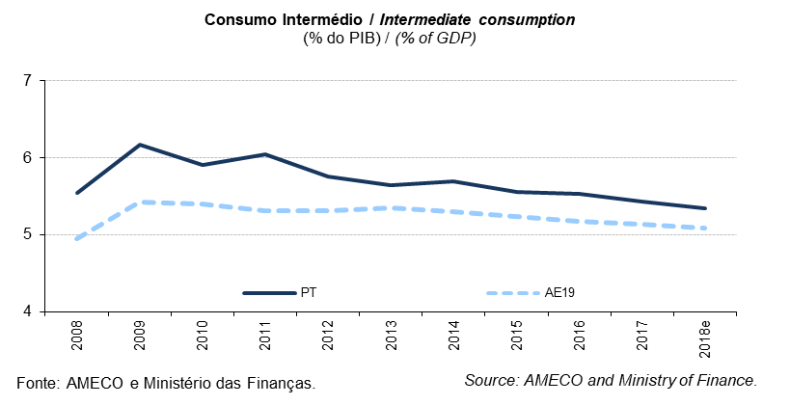
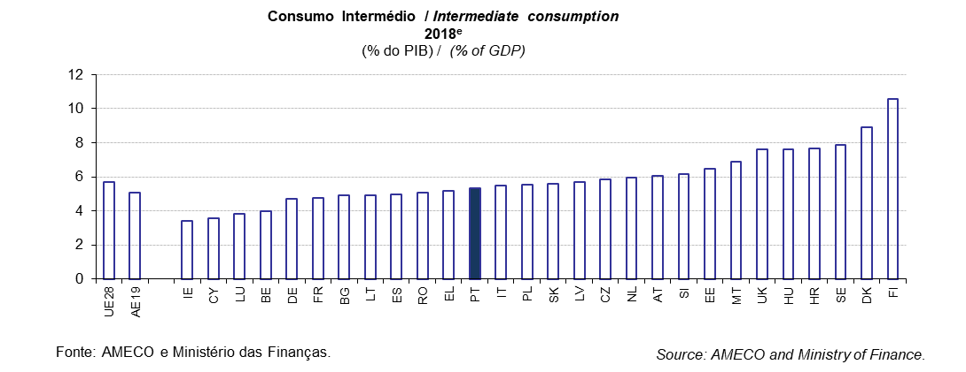
 |  |  |  |  |  |  |  |  |  |  |  |  |  |  |  |  |  |  |  |  |  |  |  |  |  | Índice/Index
QUADRO 12: Consumo Intermédio |  |  |  |  |  |  |  |  |  |  |  |  |  |  |  |  |  |  |  |  |  |  |  |  | TABLE 12: Intermediate consumption
em % do PIB |  |  |  |  |  |  |  |  |  |  |  |  |  |  |  |  |  |  |  |  |  |  |  |  | in % of GDP
 |  | 1998 | 1999 | 2000 | 2001 | 2002 | 2003 | 2004 | 2005 | 2006 | 2007 | 2008 | 2009 | 2010 | 2011 | 2012 | 2013 | 2014 | 2015 | 2016 | 2017 | 2018e | 2019p
UE28 | União Europeia | : | : | : | 5.2 | 5.3 | 5.4 | 5.5 | 5.6 | 5.6 | 5.6 | 5.8 | 6.2 | 6.2 | 6.0 | 6.1 | 6.1 | 6.1 | 6.0 | 5.9 | 5.7 | 5.7 | 5.6 | European Union | UE28
AE19 | Área do Euro | 4.5 | 4.5 | 4.5 | 4.5 | 4.6 | 4.7 | 4.7 | 4.8 | 4.8 | 4.8 | 4.9 | 5.4 | 5.4 | 5.3 | 5.3 | 5.3 | 5.3 | 5.2 | 5.2 | 5.1 | 5.1 | 5.1 | euro area | AE19
BE | Bélgica | 3.6 | 3.7 | 3.7 | 3.8 | 4.2 | 4.2 | 4.1 | 4.0 | 3.9 | 3.7 | 4.0 | 4.3 | 4.2 | 4.2 | 4.3 | 4.4 | 4.2 | 4.1 | 4.0 | 4.0 | 4.0 | 4.0 | Belgium | BE
BG | Bulgária | 6.4 | 7.5 | 8.1 | 7.1 | 8.1 | 8.1 | 8.0 | 8.2 | 7.1 | 7.2 | 6.9 | 5.8 | 5.7 | 5.5 | 5.4 | 5.7 | 5.5 | 5.3 | 4.8 | 4.9 | 4.9 | 4.7 | Bulgaria | BG
CZ | República Checa | 6.8 | 7.2 | 7.1 | 6.9 | 7.5 | 8.0 | 7.4 | 7.1 | 7.2 | 6.9 | 6.9 | 7.4 | 7.3 | 7.0 | 6.4 | 6.6 | 6.4 | 6.2 | 6.1 | 5.9 | 5.9 | 5.7 | Czech Republic | CZ
DK | Dinamarca | 7.1 | 7.5 | 7.5 | 7.8 | 8.0 | 7.9 | 8.0 | 8.1 | 8.1 | 8.0 | 8.6 | 9.7 | 9.4 | 9.2 | 9.4 | 9.2 | 9.1 | 9.0 | 9.0 | 8.9 | 8.9 | 8.9 | Denmark | DK
DE | Alemanha | 3.6 | 3.7 | 3.6 | 3.7 | 3.8 | 3.8 | 3.7 | 3.9 | 3.9 | 3.8 | 4.0 | 4.5 | 4.6 | 4.6 | 4.6 | 4.7 | 4.7 | 4.7 | 4.8 | 4.8 | 4.7 | 4.8 | Germany | DE
EE | Estónia | 8.7 | 8.8 | 7.8 | 7.4 | 7.3 | 7.3 | 6.7 | 6.5 | 6.1 | 5.8 | 6.5 | 6.9 | 6.9 | 6.6 | 6.6 | 6.6 | 6.6 | 6.7 | 6.8 | 6.6 | 6.5 | 6.5 | Estonia | EE
IE | Irlanda | 5.3 | 5.2 | 5.1 | 5.2 | 5.3 | 5.2 | 5.2 | 4.6 | 4.7 | 4.9 | 5.3 | 5.9 | 5.5 | 5.1 | 4.8 | 4.6 | 4.6 | 3.5 | 3.5 | 3.4 | 3.4 | 3.7 | Ireland | IE
EL | Grécia | 5.2 | 5.5 | 5.3 | 6.0 | 5.7 | 5.9 | 6.4 | 5.9 | 6.3 | 6.7 | 6.2 | 6.7 | 6.1 | 4.9 | 5.1 | 4.8 | 4.9 | 4.9 | 5.1 | 5.0 | 5.2 | 5.1 | Greece | EL
ES | Espanha | 4.0 | 4.0 | 4.0 | 4.0 | 4.2 | 4.3 | 4.5 | 4.6 | 4.7 | 5.0 | 5.3 | 5.7 | 5.6 | 5.7 | 5.6 | 5.3 | 5.3 | 5.3 | 5.1 | 5.0 | 5.0 | 4.9 | Spain | ES
FR | França | 4.8 | 4.8 | 4.8 | 4.6 | 4.8 | 4.8 | 4.9 | 4.9 | 4.8 | 4.7 | 4.7 | 5.1 | 5.1 | 5.1 | 5.1 | 5.2 | 5.1 | 5.1 | 5.0 | 4.9 | 4.8 | 4.7 | France | FR
HR | Croácia | : | : | : | 6.5 | 7.7 | 7.1 | 6.7 | 6.9 | 7.0 | 7.0 | 7.1 | 7.2 | 7.4 | 7.4 | 7.5 | 7.7 | 8.1 | 8.0 | 8.0 | 7.8 | 7.7 | 7.5 | Croatia | HR
IT | Itália | 4.6 | 4.7 | 4.7 | 4.9 | 4.9 | 4.9 | 5.0 | 5.1 | 4.9 | 4.9 | 5.1 | 5.4 | 5.4 | 5.3 | 5.4 | 5.6 | 5.5 | 5.4 | 5.5 | 5.5 | 5.5 | 5.3 | Italy | IT
CY | Chipre | 4.2 | 4.2 | 3.3 | 4.4 | 4.8 | 4.7 | 3.7 | 3.8 | 4.2 | 4.2 | 4.2 | 4.8 | 4.4 | 4.4 | 4.1 | 4.0 | 3.6 | 3.7 | 3.4 | 3.6 | 3.6 | 3.6 | Cyprus | CY
LV | Letónia | 7.3 | 7.2 | 6.6 | 7.4 | 7.5 | 8.0 | 8.1 | 6.5 | 6.1 | 5.4 | 6.2 | 6.1 | 6.6 | 6.6 | 6.1 | 6.3 | 6.1 | 6.2 | 5.8 | 5.7 | 5.7 | 5.6 | Latvia | LV
LT | Lituânia | 9.3 | 7.0 | 7.3 | 6.0 | 6.3 | 5.9 | 5.6 | 5.6 | 5.8 | 5.1 | 5.6 | 5.7 | 6.3 | 5.1 | 4.9 | 4.6 | 4.7 | 5.0 | 4.8 | 4.6 | 4.9 | 5.4 | Lithuania | LT
...
 |  |  |  |  |  |  |  |  |  |  |  |  |  |  |  |  |  |  |  |  |  |  |  |  |  | Índice/Index
FI | Finlândia | 7.6 | 7.6 | 7.5 | 7.7 | 8.2 | 8.5 | 8.6 | 8.8 | 8.9 | 8.9 | 9.4 | 10.8 | 11.0 | 10.9 | 11.3 | 11.5 | 11.5 | 11.0 | 11.0 | 10.7 | 10.6 | 10.4 | Finland | FI
SE | Suécia | 9.2 | 8.7 | 8.2 | 8.2 | 8.3 | 8.2 | 8.0 | 8.0 | 8.0 | 7.8 | 8.1 | 8.7 | 8.4 | 8.4 | 8.4 | 8.5 | 8.4 | 8.1 | 8.0 | 7.8 | 7.9 | 7.8 | Sweden | SE
UK | Reino Unido | 5.7 | 6.0 | 6.2 | 6.5 | 6.9 | 7.1 | 7.6 | 7.7 | 8.0 | 8.1 | 8.8 | 9.7 | 9.3 | 8.8 | 8.7 | 8.8 | 8.7 | 8.4 | 8.1 | 7.8 | 7.6 | 7.5 | United Kingdom | UK
Fonte: Comissão Europeia, "Annual macro-economic database", atualização de novembro de 2018 e Ministério das Finanças (Orçamento do Estado para 2019). |  |  |  |  |  |  |  |  |  |  | Source: European Commission, "Annual macro-economic database", update November 2018 and Ministry of Finance (State Budget for 2019).
AE19 = BE, DE, EE, IE, EL, ES, FR, IT, CY, LV, LT, LU, MT, NL, AT, PT, SI, SK, FI. e - estimativa. |  |  |  |  |  |  |  |  |  |  |  |  |  |  |  |  |  |  |  |  |  |  |  |  | EA19 = BE, DE, EE, IE, EL, ES, FR, IT, CY, LV, LT, LU, MT, NL, AT, PT, SI, SK, FI. e - estimate.

Quadro_Table 13
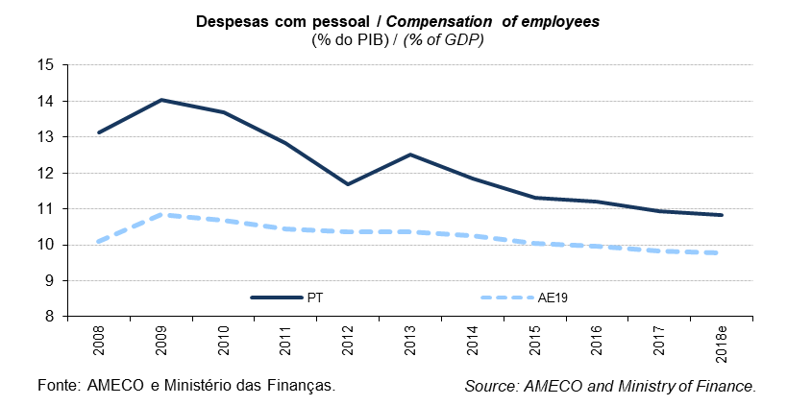
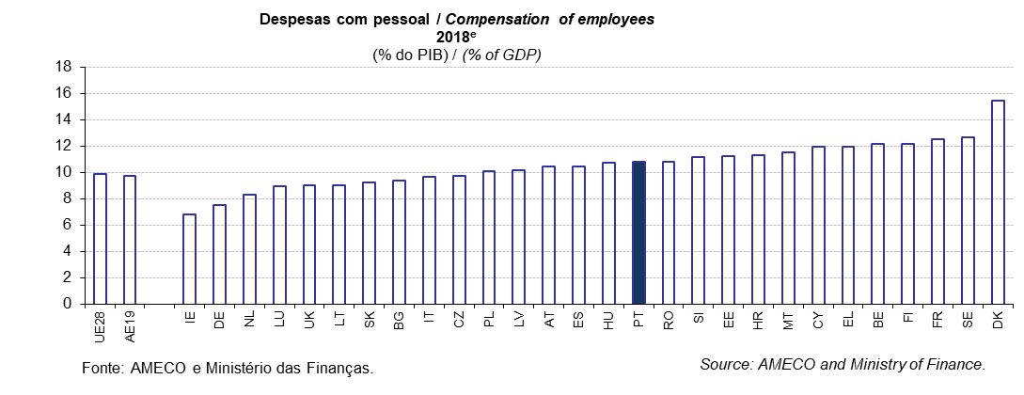
...
 |  |  |  |  |  |  |  |  |  |  |  |  |  |  |  |  |  |  |  |  |  |  |  |  |  | Índice/Index
FI | Finlândia | 13.5 | 13.1 | 12.8 | 12.6 | 12.9 | 13.2 | 13.2 | 13.3 | 13.1 | 12.6 | 12.9 | 14.3 | 14.1 | 13.9 | 14.3 | 14.3 | 14.2 | 13.9 | 13.3 | 12.5 | 12.2 | 12.1 | Finland | FI
SE | Suécia | 12.6 | 12.5 | 12.4 | 12.5 | 12.7 | 13.1 | 12.9 | 12.7 | 12.5 | 12.3 | 12.5 | 12.9 | 12.3 | 12.2 | 12.6 | 12.8 | 12.7 | 12.4 | 12.6 | 12.7 | 12.7 | 12.7 | Sweden | SE
UK | Reino Unido | 8.7 | 8.7 | 8.8 | 9.2 | 9.4 | 9.8 | 10.2 | 10.4 | 10.4 | 10.2 | 10.2 | 10.8 | 10.8 | 10.3 | 10.1 | 9.5 | 9.2 | 9.1 | 9.1 | 9.0 | 9.0 | 9.0 | United Kingdom | UK
Fonte: Comissão Europeia, "Annual macro-economic database", atualização de novembro de 2018 e Ministério das Finanças (Orçamento do Estado para 2019). |  |  |  |  |  |  |  |  |  |  | Source: European Commission, "Annual macro-economic database", update November 2018 and Ministry of Finance (State Budget for 2019).
AE19 = BE, DE, EE, IE, EL, ES, FR, IT, CY, LV, LT, LU, MT, NL, AT, PT, SI, SK, FI. e - estimativa. |  |  |  |  |  |  |  |  |  |  |  |  |  |  |  |  |  |  |  |  |  |  |  |  | EA19 = BE, DE, EE, IE, EL, ES, FR, IT, CY, LV, LT, LU, MT, NL, AT, PT, SI, SK, FI. e - estimate.

Quadro_Table 14
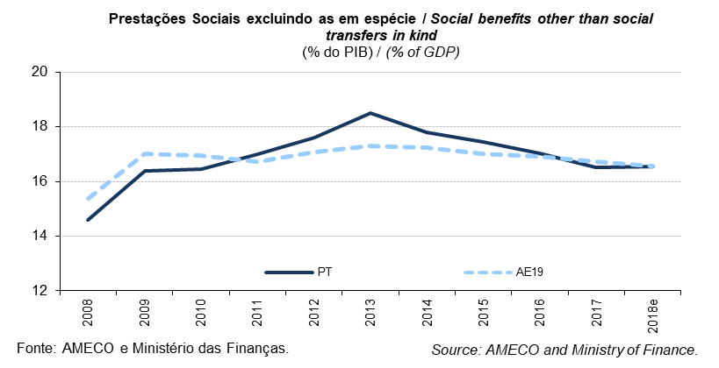
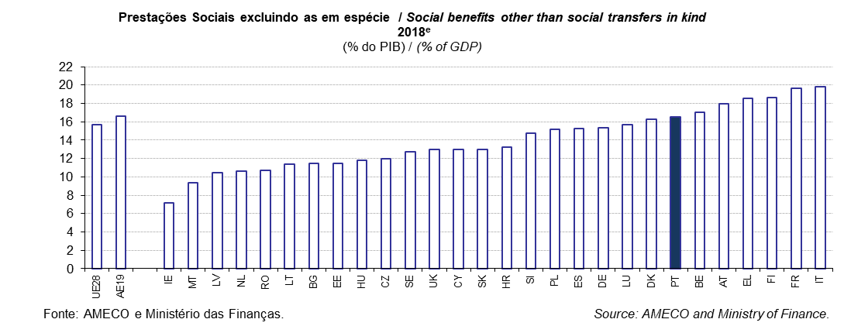
...
 |  |  |  |  |  |  |  |  |  |  |  |  |  |  |  |  |  |  |  |  |  |  |  |  |  | Índice/Index
SK | Eslováquia | 13.4 | 14.1 | 13.4 | 13.4 | 13.6 | 11.9 | 12.6 | 12.7 | 12.3 | 11.9 | 11.7 | 14.1 | 14.4 | 13.9 | 14.1 | 14.1 | 14.0 | 13.9 | 13.9 | 13.5 | 13.0 | 12.6 | Slovakia | SK
FI | Finlândia | 17.6 | 17.0 | 15.7 | 15.3 | 15.8 | 16.1 | 15.9 | 15.7 | 15.3 | 14.5 | 14.7 | 17.3 | 17.5 | 17.2 | 18.1 | 18.9 | 19.6 | 19.8 | 19.5 | 19.1 | 18.6 | 18.3 | Finland | FI
SE | Suécia | 15.7 | 15.4 | 14.8 | 14.9 | 15.1 | 15.5 | 15.2 | 14.9 | 14.4 | 13.6 | 13.6 | 14.8 | 14.0 | 13.4 | 14.0 | 14.3 | 13.8 | 13.4 | 13.2 | 12.9 | 12.8 | 12.5 | Sweden | SE
UK | Reino Unido | 11.9 | 11.6 | 11.3 | 11.7 | 11.7 | 11.9 | 12.1 | 12.0 | 11.7 | 11.9 | 12.4 | 14.2 | 14.3 | 14.2 | 14.5 | 14.2 | 13.8 | 13.7 | 13.4 | 13.0 | 12.9 | 12.9 | United Kingdom | UK
Fonte: Comissão Europeia, "Annual macro-economic database", atualização de novembro de 2018 e Ministério das Finanças (Orçamento do Estado para 2019). |  |  |  |  |  |  |  |  |  |  | Source: European Commission, "Annual macro-economic database", update November 2018 and Ministry of Finance (State Budget for 2019).
AE19 = BE, DE, EE, IE, EL, ES, FR, IT, CY, LV, LT, LU, MT, NL, AT, PT, SI, SK, FI. e - estimativa. |  |  |  |  |  |  |  |  |  |  |  |  |  |  |  |  |  |  |  |  |  |  |  |  | EA19 = BE, DE, EE, IE, EL, ES, FR, IT, CY, LV, LT, LU, MT, NL, AT, PT, SI, SK, FI. e - estimate.

Quadro_Table 15
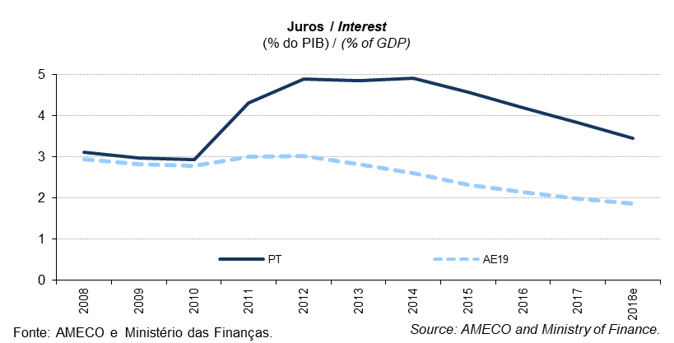
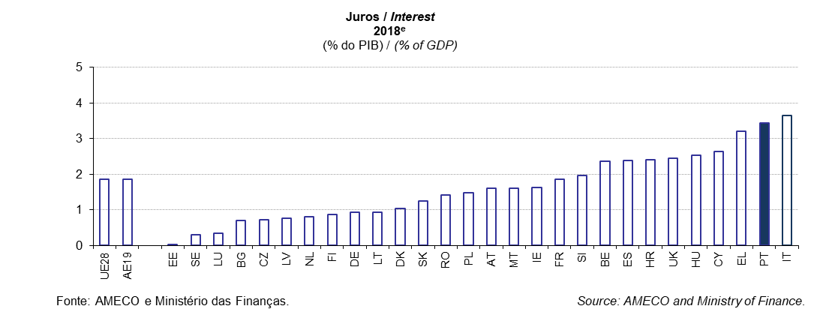
...
 |  |  |  |  |  |  |  |  |  |  |  |  |  |  |  |  |  |  |  |  |  |  |  |  |  | Índice/Index
SE | Suécia | 4.4 | 3.8 | 3.3 | 2.6 | 2.9 | 2.1 | 1.7 | 1.7 | 1.6 | 1.7 | 1.6 | 1.2 | 1.0 | 1.1 | 0.9 | 0.8 | 0.7 | 0.4 | 0.4 | 0.4 | 0.3 | 0.3 | Sweden | SE
UK | Reino Unido | 3.1 | 2.6 | 2.4 | 2.1 | 1.8 | 1.8 | 1.8 | 2.0 | 2.0 | 2.2 | 2.2 | 1.8 | 2.9 | 3.1 | 2.9 | 2.8 | 2.7 | 2.3 | 2.4 | 2.7 | 2.5 | 2.4 | United Kingdom | UK
Fonte: Comissão Europeia, "Annual macro-economic database", atualização de novembro de 2018 e Ministério das Finanças (Orçamento do Estado para 2019). |  |  |  |  |  |  |  |  |  |  | Source: European Commission, "Annual macro-economic database", update November 2018 and Ministry of Finance (State Budget for 2019).
AE19 = BE, DE, EE, IE, EL, ES, FR, IT, CY, LV, LT, LU, MT, NL, AT, PT, SI, SK, FI. e - estimativa. |  |  |  |  |  |  |  |  |  |  |  |  |  |  |  |  |  |  |  |  |  |  |  |  | EA19 = BE, DE, EE, IE, EL, ES, FR, IT, CY, LV, LT, LU, MT, NL, AT, PT, SI, SK, FI. e - estimate.

Quadro_Table 16
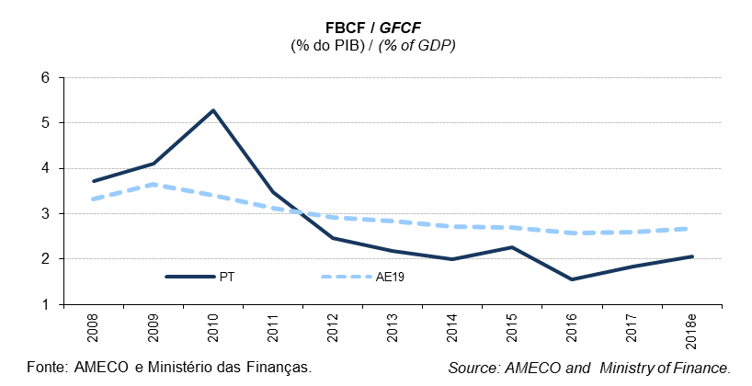
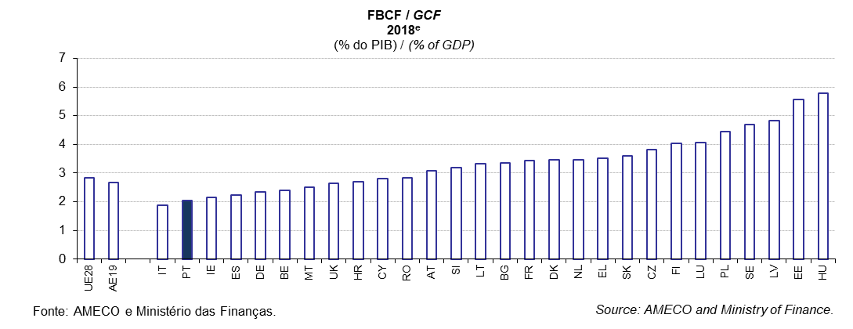
...
 |  |  |  |  |  |  |  |  |  |  |  |  |  |  |  |  |  |  |  |  |  |  |  |  |  | Índice/Index
FI | Finlândia | 4.1 | 3.9 | 3.5 | 3.4 | 3.7 | 3.8 | 3.9 | 3.7 | 3.4 | 3.5 | 3.6 | 4.0 | 3.7 | 3.8 | 4.0 | 4.2 | 4.2 | 3.9 | 4.1 | 4.1 | 4.0 | 3.8 | Finland | FI
SE | Suécia | 4.3 | 4.3 | 3.9 | 4.1 | 4.3 | 4.2 | 4.1 | 4.1 | 4.1 | 4.1 | 4.3 | 4.5 | 4.5 | 4.4 | 4.6 | 4.5 | 4.4 | 4.2 | 4.4 | 4.6 | 4.7 | 4.8 | Sweden | SE
UK | Reino Unido | 1.7 | 1.7 | 1.7 | 1.9 | 2.0 | 2.1 | 2.4 | 3.0 | 2.5 | 2.5 | 3.0 | 3.3 | 3.2 | 2.9 | 2.7 | 2.6 | 2.8 | 2.7 | 2.6 | 2.6 | 2.7 | 2.7 | United Kingdom | UK
Fonte: Comissão Europeia, "Annual macro-economic database", atualização de novembro de 2018 e Ministério das Finanças (Orçamento do Estado para 2019). |  |  |  |  |  |  |  |  |  |  | Source: European Commission, "Annual macro-economic database", update November 2018 and Ministry of Finance (State Budget for 2019).
AE19 = BE, DE, EE, IE, EL, ES, FR, IT, CY, LV, LT, LU, MT, NL, AT, PT, SI, SK, FI. e - estimativa. |  |  |  |  |  |  |  |  |  |  |  |  |  |  |  |  |  |  |  |  |  |  |  |  | EA19 = BE, DE, EE, IE, EL, ES, FR, IT, CY, LV, LT, LU, MT, NL, AT, PT, SI, SK, FI. e - estimate.

